VCNV
Từ khóa CNV | Đông cầm máu | Đáp án phụ | Cầm máu; Hemostasis; dong cam mau; quá trình cầm máu; quá trình đông cầm máu; hemostasis
Gợi ý từ khóa | Bốn hàng ngang cùng nhắc đến vai trò của thành mạch, tiểu cầu, yếu tố đông máu và xét nghiệm trong việc hạn chế mất máu sau tổn thương. | Gợi ý ô trung tâm | Quá trình gồm một nút tiểu cầu ban đầu và sự củng cố tiếp theo bằng lưới fibrin. |  |  | Độ khó tổng thể | 8.3 | Điểm đoán sớm nhất | 60/50/40/30/20
Ảnh nền CNV | 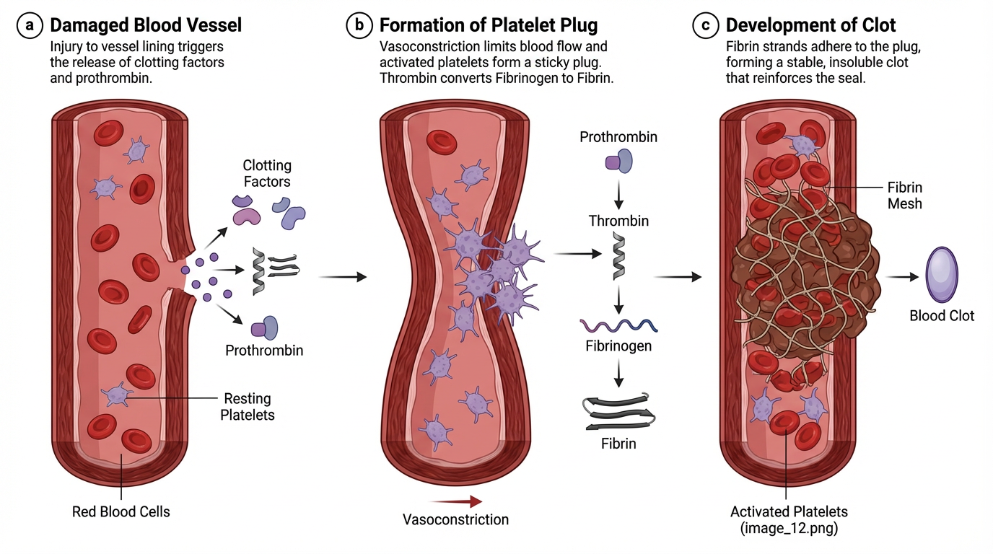 | Ghi chú cắt ảnh | Ảnh nền duy nhất; cắt thành 4 mảnh bằng nhau, mở lần lượt theo hàng ngang 1→4. Khi crop, chọn mảnh đầu không chứa chữ hoặc nhãn giải thích trực tiếp. |  |  | Ảnh bắt buộc | Có — URL ảnh trực tiếp trong ô B3 | Trạng thái link | URL ảnh được dùng trực tiếp; xem cùng danh mục ở sheet “Nguồn ảnh”.

Hàng ngang | Nội dung gợi ý | Đáp án | Đáp án phụ | Độ khó | Điểm | Chuyên khoa/chủ đề | Giải thích/căn cứ y khoa
Hàng ngang 1 | Protein giúp tiểu cầu bám vào collagen bộc lộ tại vị trí thành mạch bị tổn thương là gì? | Yếu tố von Willebrand | vWF; von Willebrand factor; yếu tố Willebrand; yếu tố von Willebrand; von willebrand factor | 8.1 | 10 | Sinh lý cầm máu – cầm máu ban đầu | vWF làm cầu nối hỗ trợ tiểu cầu bám lên collagen tại vùng tổn thương mạch.
Hàng ngang 2 | Yếu tố nào kết hợp với yếu tố VIIa để khởi động con đường đông máu ngoại sinh? | Yếu tố mô (III) | Tissue factor; Yếu tố mô; TF; thromboplastin; yếu tố III; Tissue thromboplastin | 8.2 | 10 | Sinh lý đông máu – con đường ngoại sinh | Yếu tố mô kết hợp với VIIa để khởi động con đường ngoại sinh và hoạt hóa các yếu tố tiếp theo.
Hàng ngang 3 | Xét nghiệm PT/Quick khảo sát chủ yếu con đường nào của quá trình đông máu? | Con đường ngoại sinh | Đường ngoại sinh; Extrinsic pathway; PT pathway; con duong ngoai sinh | 7.8 | 10 | Xét nghiệm đông máu cơ bản | PT/Quick nhạy với con đường ngoại sinh và con đường chung, trong đó yếu tố VII đặc biệt nhạy.
Hàng ngang 4 | Protein tiền chất nào được thrombin chuyển thành fibrin để củng cố nút tiểu cầu? | Fibrinogen | Yếu tố I; Factor I; fibrinogen huyết tương; Fibrinogen | 7.9 | 10 | Sinh lý đông máu – tạo fibrin | Thrombin cắt fibrinogen hòa tan để tạo fibrin, giúp ổn định nút tiểu cầu thành cục máu đông.

Tăng tốc
Câu | Dạng | Câu hỏi | Đáp án chuẩn | Đáp án phụ | Chuyên khoa/chủ đề | Giải thích | Độ khó | Điểm nhanh nhất | Chú thích ảnh | Ảnh / URL
1 | Suy luận nhiều bước từ bệnh cảnh và hình ảnh | Một nam 19 tuổi đến cấp cứu vì khớp gối phải căng đau sau va chạm nhẹ khi chơi bóng. Người bệnh đã nhiều lần sưng khớp gối/cổ chân từ tuổi thiếu niên và từng rỉ máu nhiều giờ sau nhổ răng; cậu ruột bên mẹ có tiền sử chảy máu tương tự. Không dùng aspirin hay thuốc chống đông, không có sốt hoặc chấn thương lớn. Số lượng tiểu cầu bình thường, PT trong khoảng tham chiếu, aPTT kéo dài rõ; phép trộn huyết tương hiệu chỉnh aPTT về gần bình thường. Hoạt tính yếu tố VIII chỉ 0,6%, trong khi yếu tố IX bình thường. Ảnh cho thấy khớp gối sưng. Thiếu hụt yếu tố nào giải thích tốt nhất sự kết hợp giữa kiểu chảy máu, tiền sử gia đình và xét nghiệm? | Hemophilia A do thiếu yếu tố VIII | Hemophilia A; Thiếu yếu tố VIII; Factor VIII deficiency; Hemophilia A (factor VIII deficiency); hemophilia A do thieu yeu to VIII | Huyết học – rối loạn đông máu bẩm sinh | Chảy máu khớp tái diễn gợi ý rối loạn đông máu thứ phát; PT và tiểu cầu bình thường nhưng aPTT kéo dài đơn độc, hiệu chỉnh khi trộn và hoạt tính VIII rất thấp xác định thiếu yếu tố VIII hơn là thiếu yếu tố IX hoặc chất ức chế. | 9.5 | 40/30/20/10 | Ảnh lâm sàng khớp gối sưng; mô tả trung tính về vị trí tổn thương. | 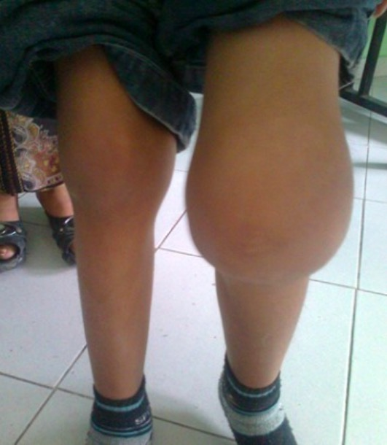
2 | Sắp xếp trình tự kiểm tra trước truyền máu | Bốn hình A, B, C, D được hiển thị cùng lúc và đã bị xáo trộn so với quy trình chuẩn. Hãy xếp lại theo thứ tự: (1) định nhóm ABO/Rh, (2) sàng lọc/khảo sát kháng thể bằng phương pháp antiglobulin, (3) thực hiện hòa hợp chéo giữa mẫu người nhận và hồng cầu người cho, (4) đọc mức phản ứng ngưng kết hoặc tan máu để đánh giá tính tương hợp. Trả lời bằng đúng một chuỗi bốn chữ cái. | CADB | CADB; C-A-D-B; C→A→D→B; C A D B; C, A, D, B | Huyết học – an toàn truyền máu | Ảnh C là thẻ định nhóm ABO/Rh; ảnh A là thẻ antiglobulin; ảnh D mô tả hòa hợp chéo; ảnh B thể hiện mức độ phản ứng. Vì vậy trình tự là C → A → D → B. | 8.4 | 40/30/20/10 | A — thẻ gel antiglobulin; B — các mức phản ứng; C — thẻ định nhóm ABO/Rh; D — quy trình hòa hợp chéo. | 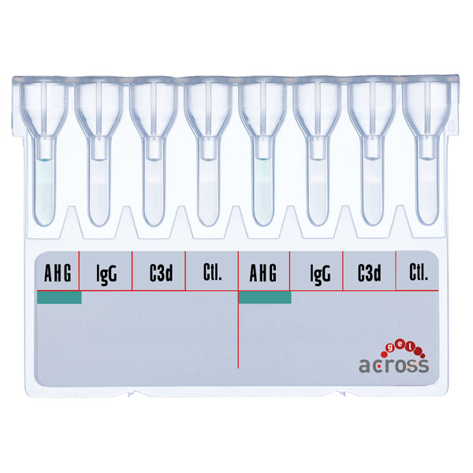 | 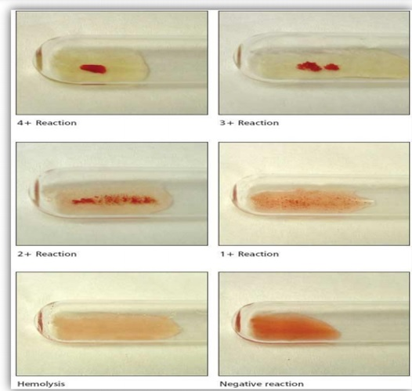 | 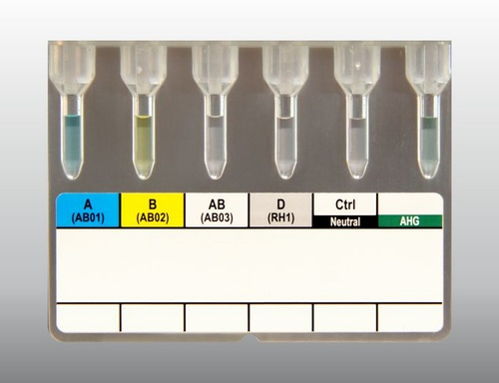 | 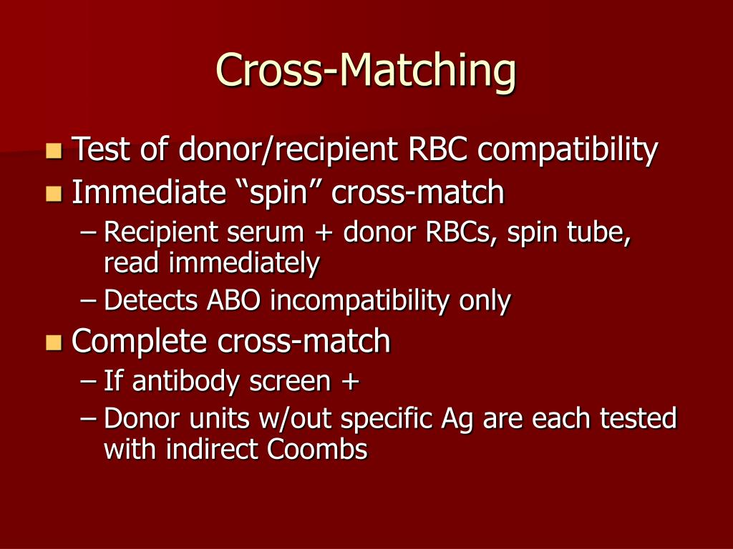
3 | Chuỗi 15 ảnh — mơ hồ đến rõ | Quan sát 15 ảnh độc lập theo thứ tự từ Ảnh 1 đến Ảnh 15. Các hình đầu chỉ gợi ý biểu hiện chảy máu không đặc hiệu; các hình giữa bổ sung tổn thương khớp và dữ liệu về cầm máu; các hình sau giúp phân biệt thiếu yếu tố đông máu với các kiểu rối loạn khác và làm rõ mô hình di truyền. Sau mỗi ảnh, cập nhật giả thuyết. Từ khóa y khoa duy nhất kết nối bệnh cảnh, xét nghiệm và kiểu di truyền ở cuối chuỗi là gì? | Hemophilia A (thiếu yếu tố VIII) | Hemophilia A; Hemophilia A do thiếu yếu tố VIII; Thiếu yếu tố VIII; Factor VIII deficiency; HA; hemophilia A thieu yeu to VIII | Huyết học – rối loạn đông máu bẩm sinh | Chuỗi đi từ các biểu hiện xuất huyết và chảy máu khớp đến xét nghiệm đông máu, định lượng hoạt tính yếu tố VIII, phép trộn và kiểu di truyền liên kết X. Đáp án yêu cầu tổng hợp toàn bộ chuỗi, không dựa trên riêng một ảnh. | 8.8 | 40/30/20/10 | Ảnh 1/15 — Vết bầm trên cẳng tay Ảnh 2/15 — Chảy máu mũi Ảnh 3/15 — Các biểu hiện chảy máu ngoài da và niêm mạc Ảnh 4/15 — Khớp gối sưng Ảnh 5/15 — Phim X-quang khớp gối Ảnh 6/15 — So sánh hai khớp gối Ảnh 7/15 — X-quang bệnh khớp gối mạn tính Ảnh 8/15 — Thiết bị đọc xét nghiệm đông máu Ảnh 9/15 — Sơ đồ tương tác yếu tố đông máu trong tạo fibrin Ảnh 10/15 — Sơ đồ tổn thương mạch và tạo cục máu đông Ảnh 11/15 — Đồ thị hoạt tính yếu tố VIII Ảnh 12/15 — Sơ đồ xét nghiệm hoạt tính yếu tố VIII Ảnh 13/15 — Sơ đồ mixing study Ảnh 14/15 — Biểu hiện ban xuất huyết trên da Ảnh 15/15 — Di truyền liên kết nhiễm sắc thể X | 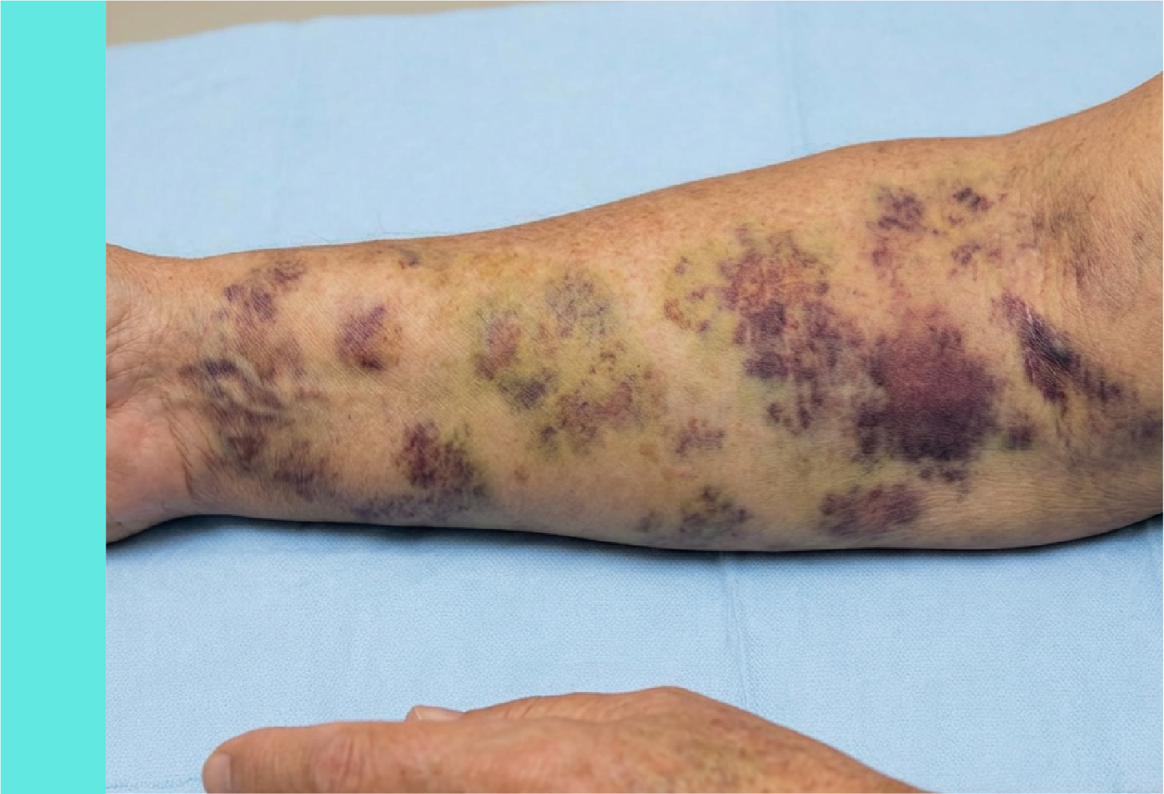 | 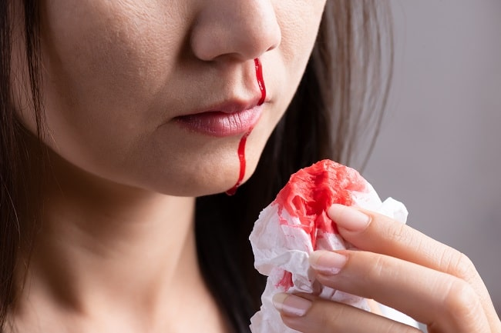 | 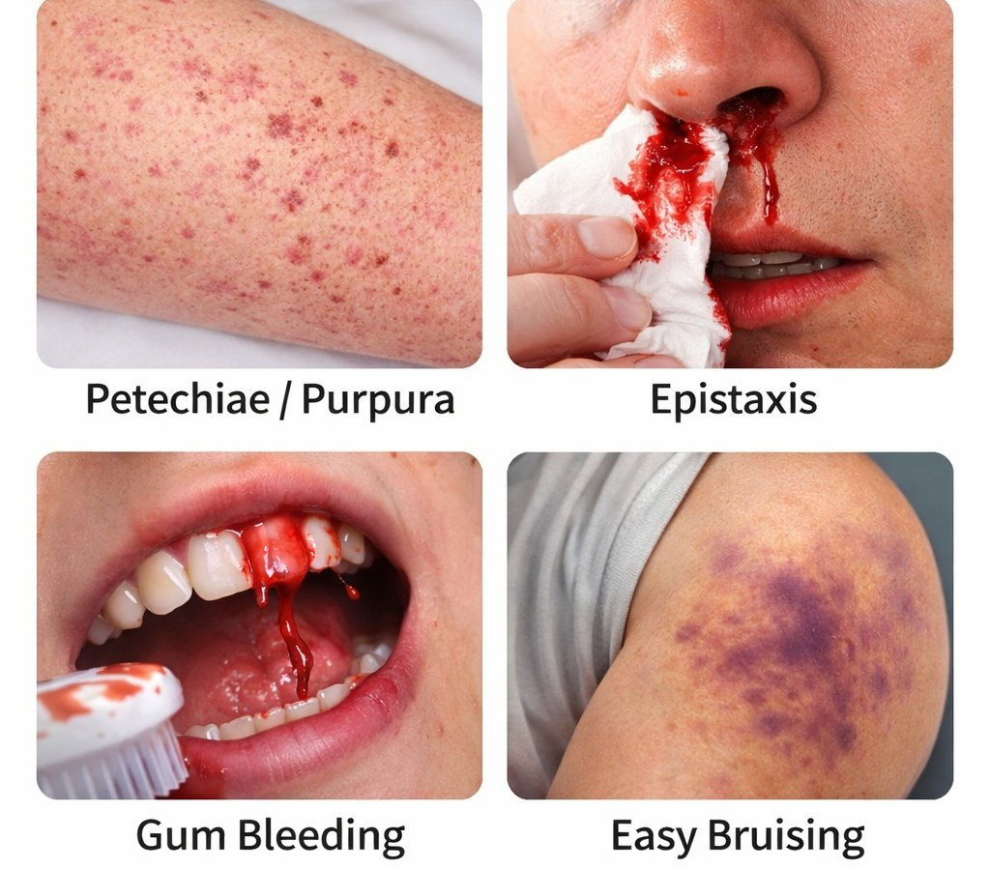 | 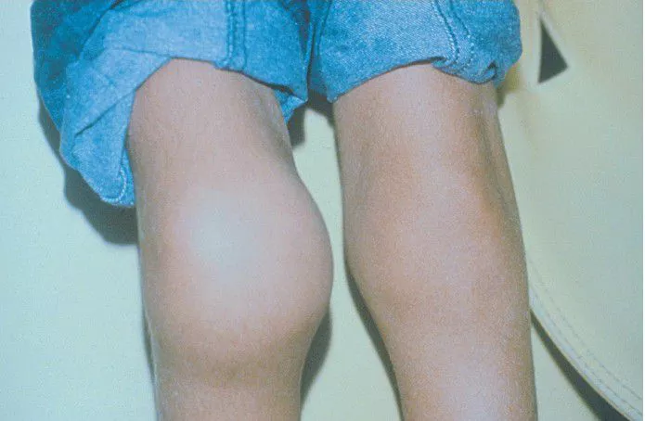 | 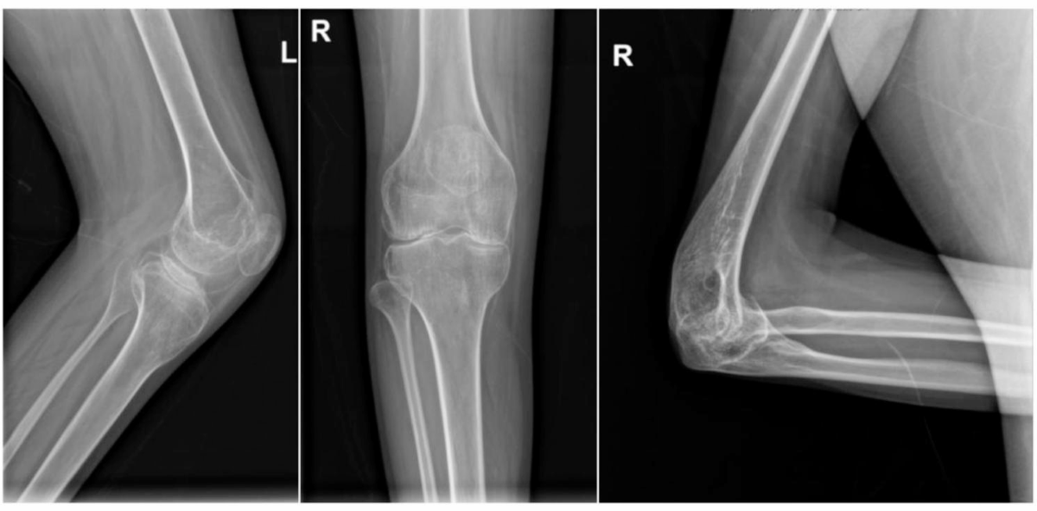 | 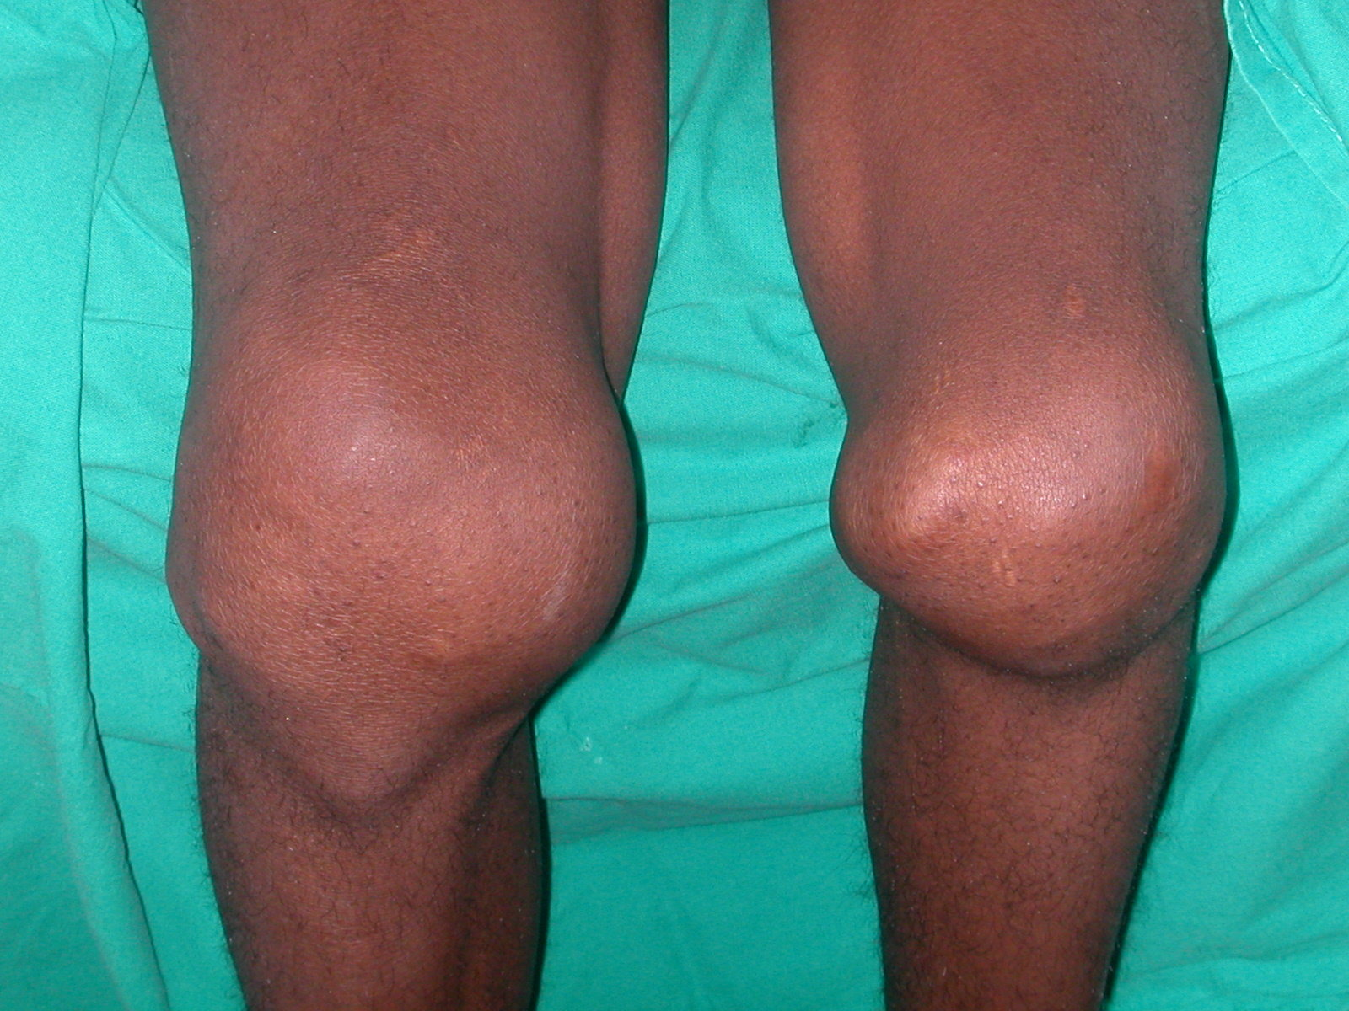 | 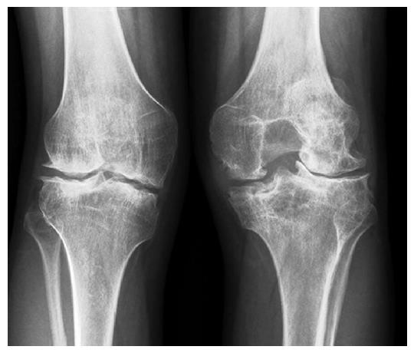 | 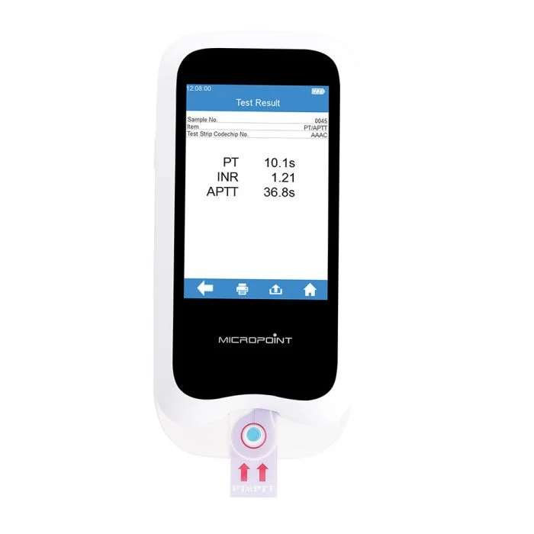 | 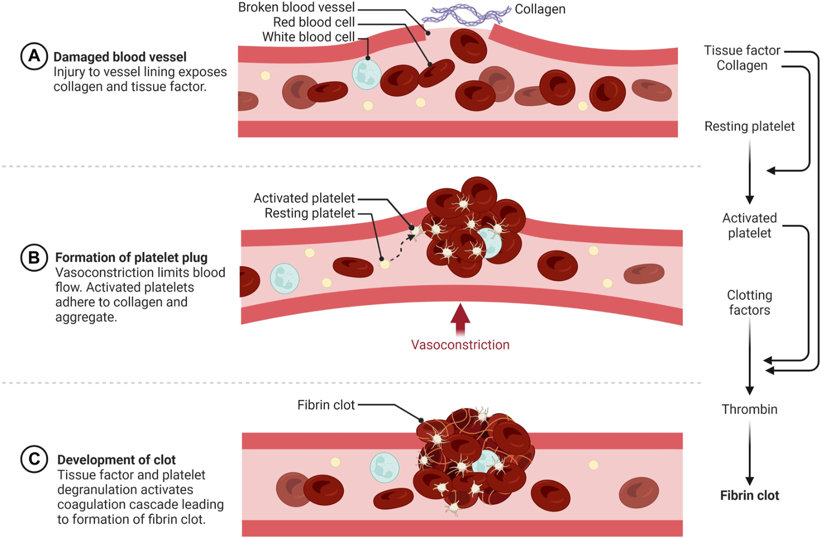 | 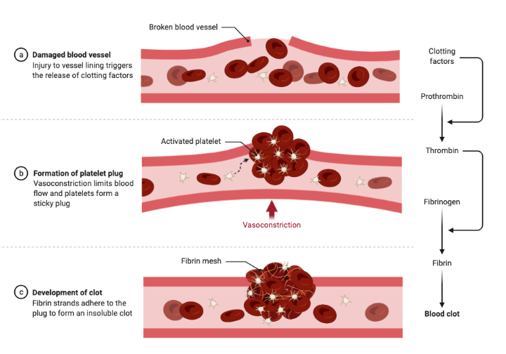 | 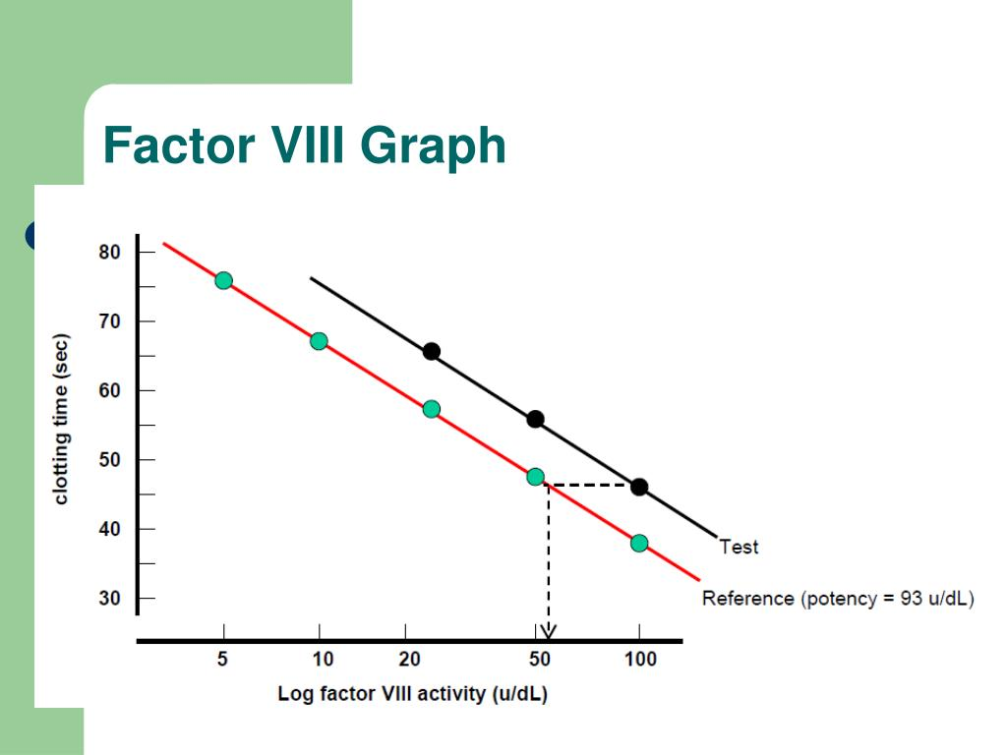 | 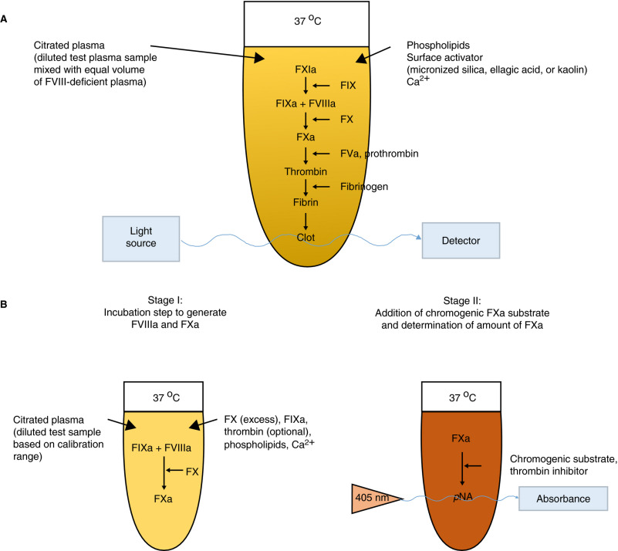 | 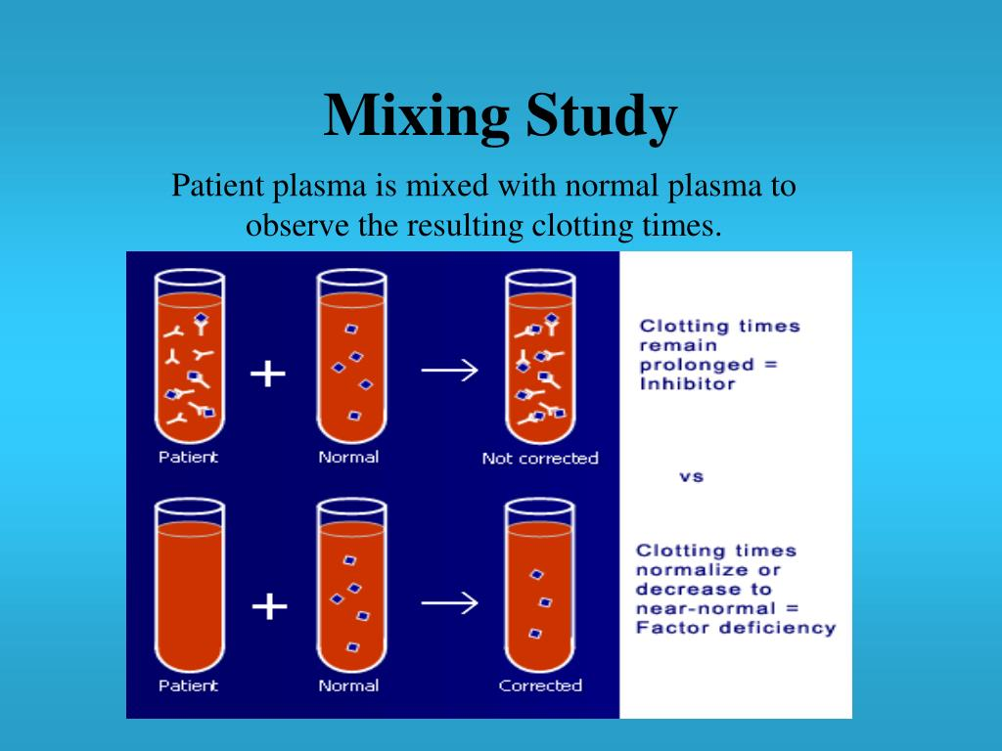 | 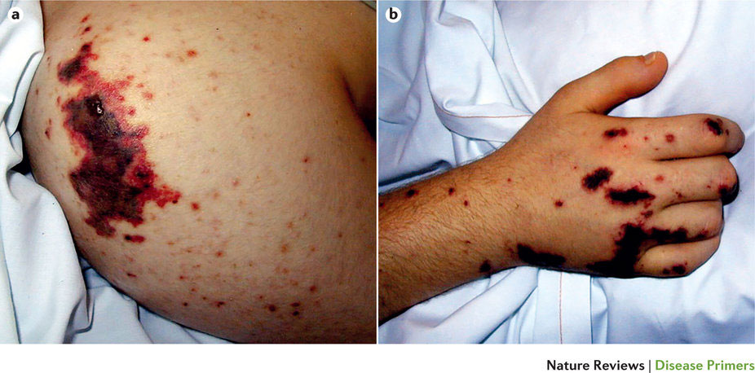 | 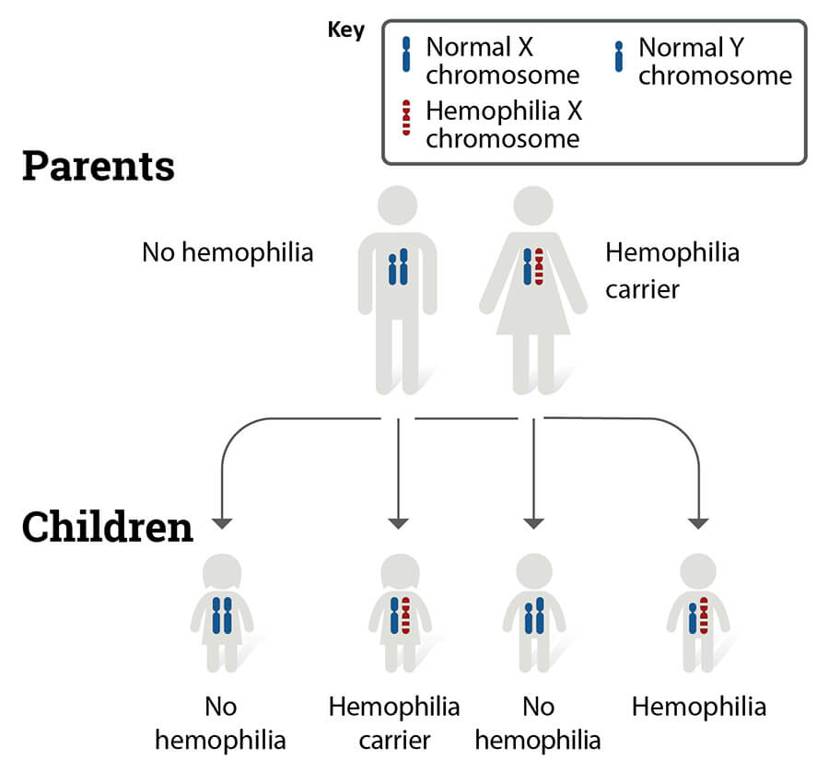
4 | Chuỗi 15 ảnh — mơ hồ đến rõ | Quan sát chuỗi 15 ảnh độc lập. Các mốc đầu giới thiệu kháng nguyên/kháng thể và hệ nhóm máu; các mốc tiếp theo thể hiện định nhóm, khảo sát kháng thể và các bước kiểm tra tương hợp; mốc cuối làm rõ hậu quả của việc truyền hồng cầu không tương hợp. Kết hợp diễn biến xét nghiệm và cơ chế miễn dịch, hãy nêu phản ứng cấp nào có khả năng xảy ra khi hồng cầu mang kháng nguyên không tương hợp bị kháng thể người nhận tấn công. | Phản ứng tan máu cấp do bất tương hợp ABO | Phản ứng tan máu cấp; Acute hemolytic transfusion reaction; AHTR due to ABO incompatibility; Tan máu cấp do truyền máu không tương hợp ABO; phan ung tan mau cap do bat tuong hop ABO | Huyết học – miễn dịch truyền máu | Chuỗi lần lượt gợi ý hệ nhóm máu, định nhóm, antiglobulin/hòa hợp chéo, biểu hiện tan máu và cơ chế ngưng kết. Chẩn đoán phản ứng cấp cần tổng hợp cơ chế kháng nguyên–kháng thể với diễn biến lâm sàng, không chỉ gọi tên một xét nghiệm. | 8.8 | 40/30/20/10 | Ảnh 1/15 — Sơ đồ kháng nguyên và kháng thể hệ ABO Ảnh 2/15 — Định nhóm ABO và Rh bằng huyết thanh mẫu Ảnh 3/15 — Biểu đồ kết quả định nhóm trên gel card Ảnh 4/15 — Thẻ gel định nhóm máu ABO/Rh Ảnh 5/15 — Phản ứng antiglobulin trên gel Ảnh 6/15 — Thực hiện major crossmatch bằng ống nghiệm Ảnh 7/15 — Thẻ xét nghiệm hòa hợp chéo Ảnh 8/15 — Các mức phản ứng ngưng kết Ảnh 9/15 — Xét nghiệm kháng nguyên trong hệ nhóm máu Lewis Ảnh 10/15 — Sơ đồ bất đồng Rh trong thai kỳ Ảnh 11/15 — Biểu hiện vàng da ở trẻ sơ sinh Ảnh 12/15 — Infographic huyết học miễn dịch Ảnh 13/15 — Tan máu và hemoglobin niệu Ảnh 14/15 — Sơ đồ quy trình hòa hợp chéo Ảnh 15/15 — Ngưng kết hồng cầu do không tương hợp nhóm máu | 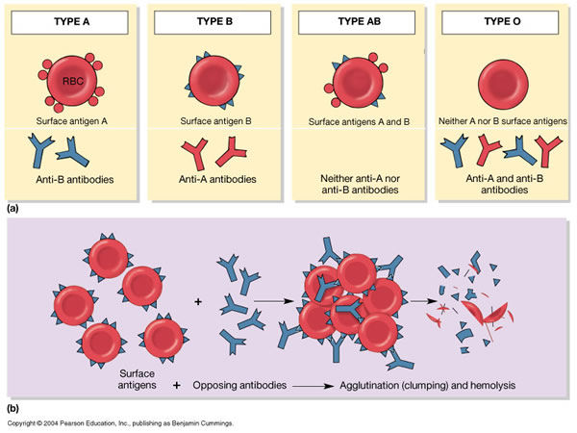 | 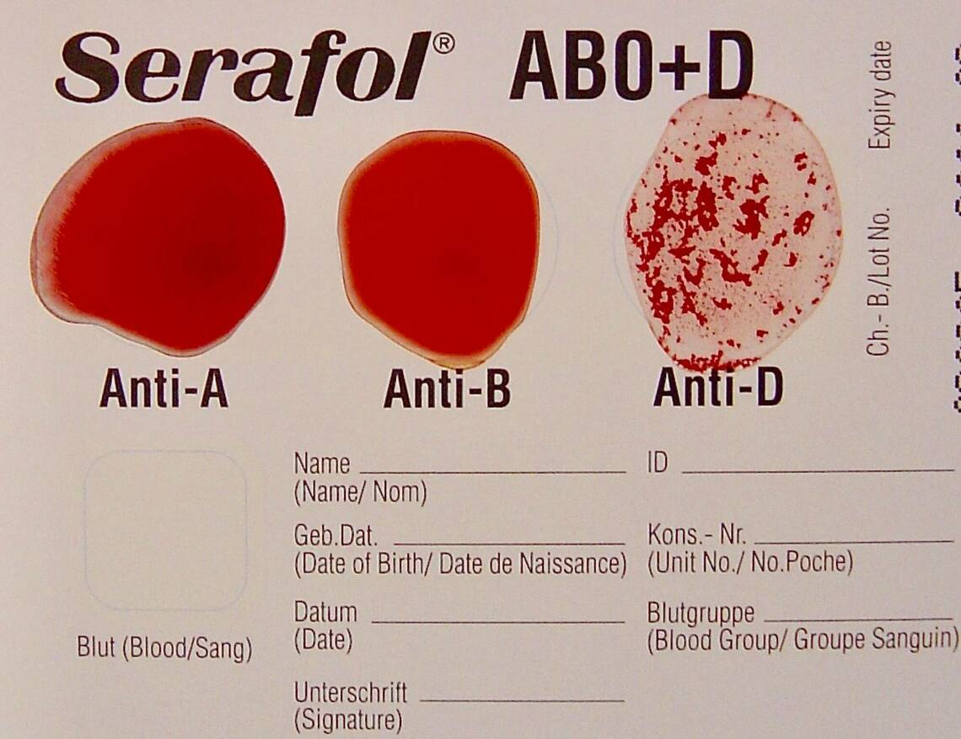 | 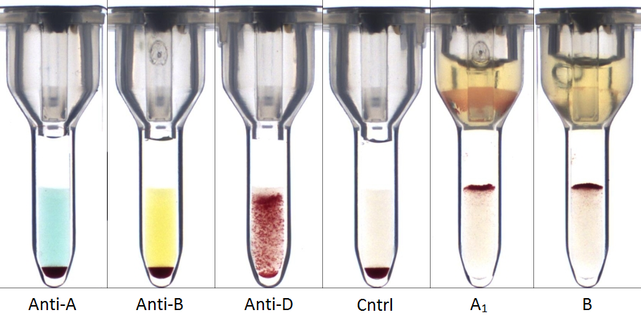 | 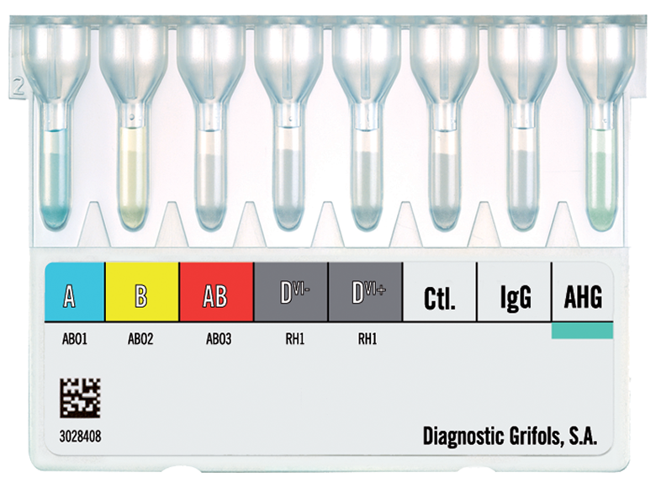 | 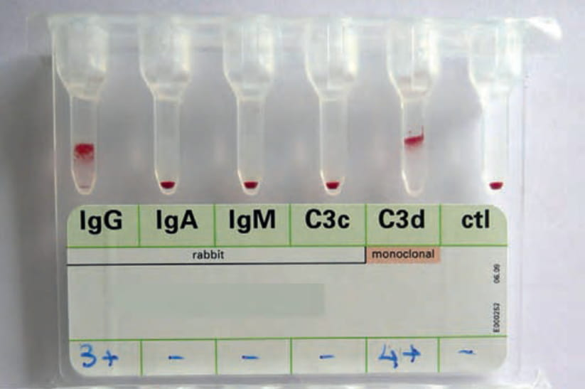 | 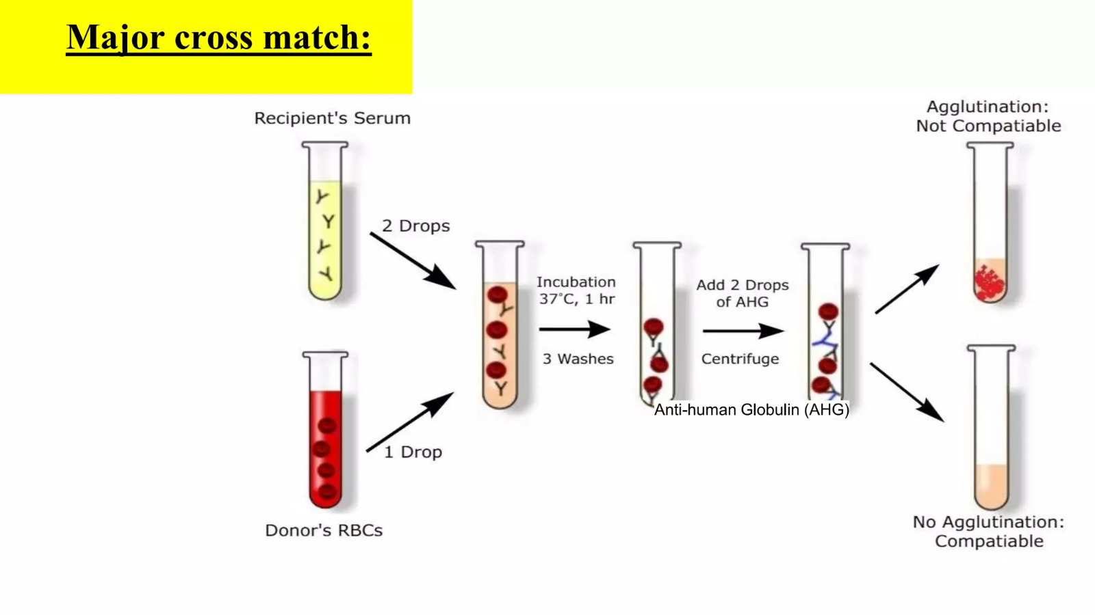 | 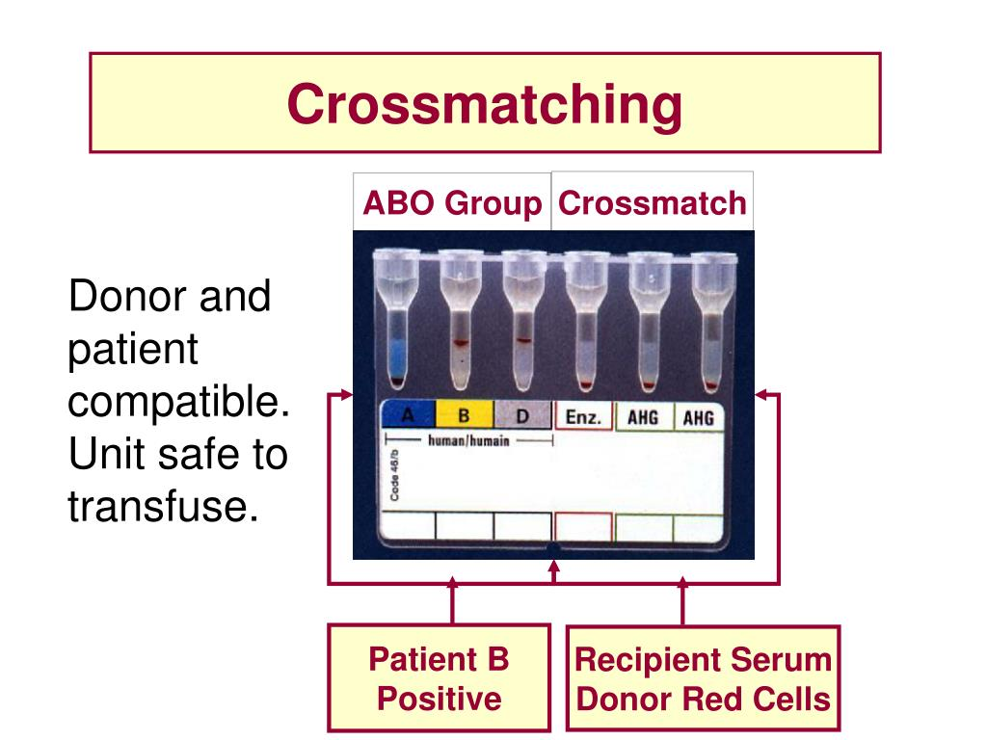 |  | 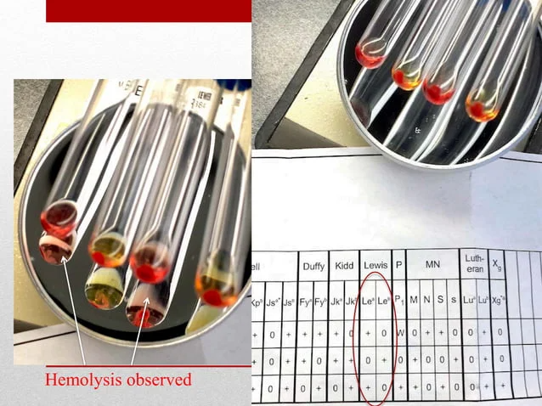 | 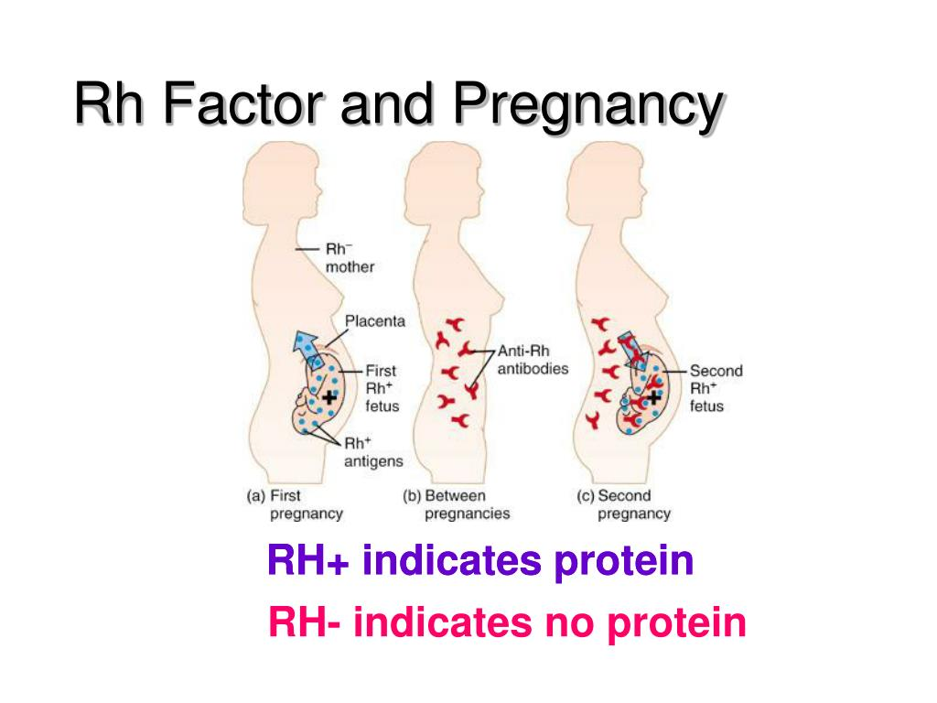 | 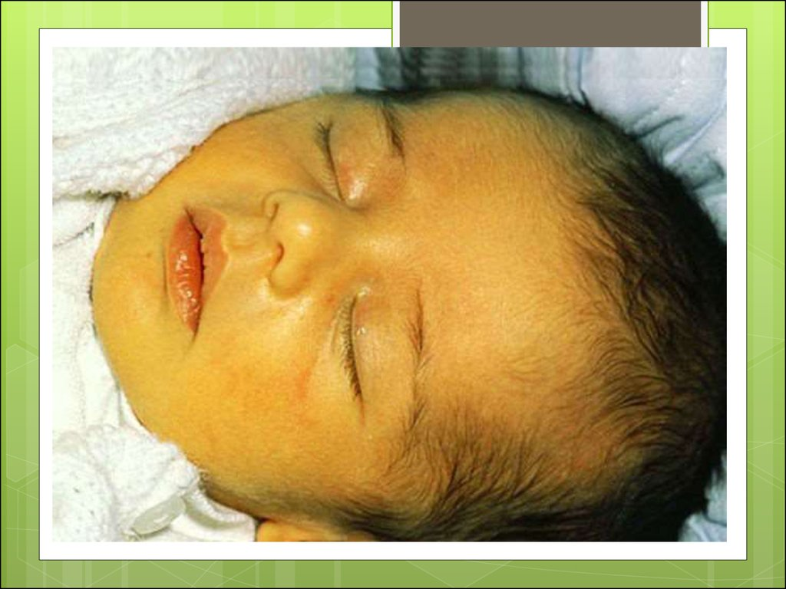 | 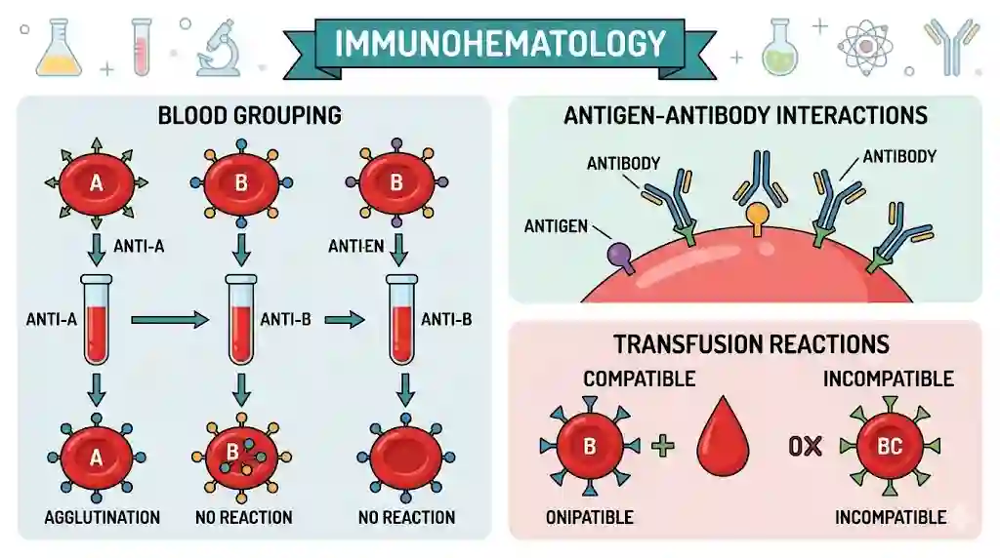 | 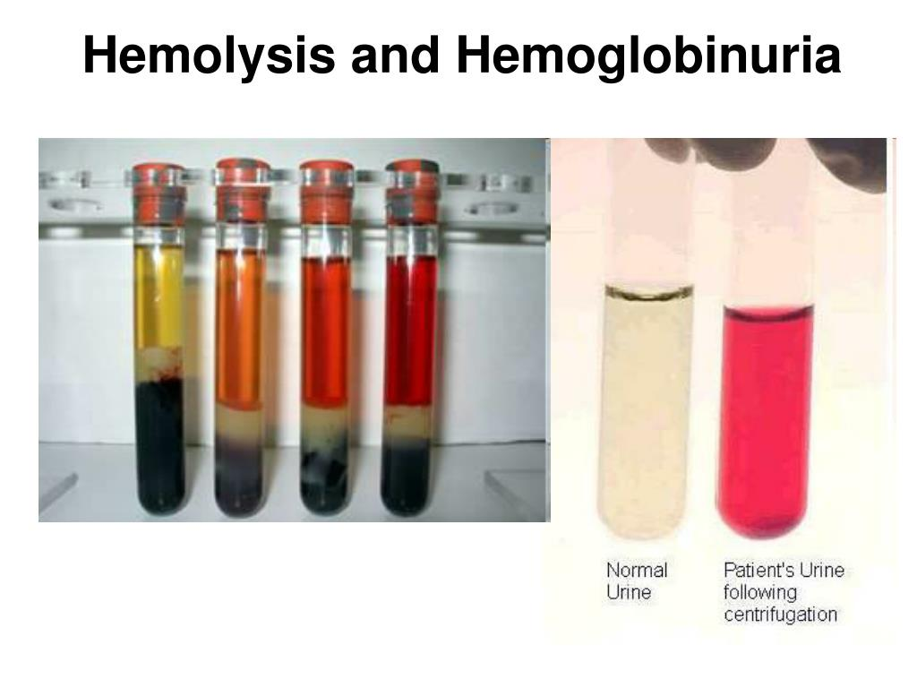 |  | 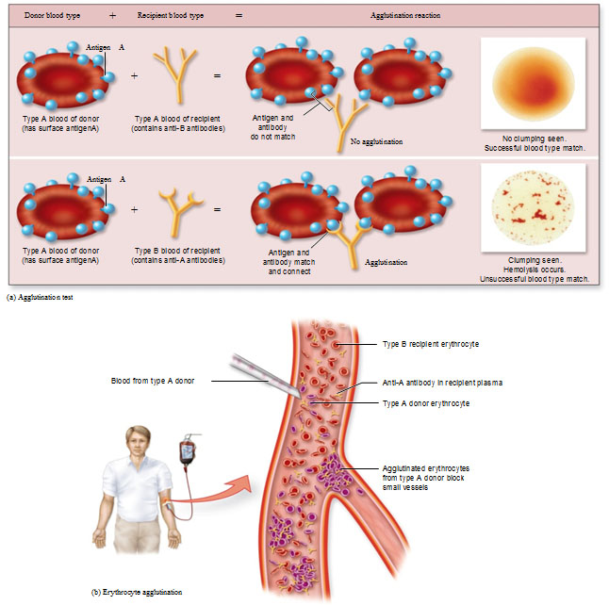

Về đích 20
STT | Câu hỏi/bệnh án | Đáp án chuẩn | Đáp án phụ | Chuyên khoa/chủ đề | Giải thích | Độ khó | Điểm | Bảng xét nghiệm / dữ kiện | Chú thích ảnh | URL / Ảnh đi kèm
1 | “Một phụ nữ 28 tuổi bán hàng tại chợ, có kinh nguyệt kéo dài 8–9 ngày mỗi chu kỳ trong hơn một năm, đến khám vì mệt khi leo cầu thang, chóng mặt và giảm tập trung. Chị ăn uống thất thường, không có bệnh thận hay bệnh viêm mạn, không dùng thuốc chống đông và chưa từng truyền máu. Mạch 96 lần/phút, huyết áp 108/68 mmHg, nhịp thở 18 lần/phút; kết mạc nhạt màu, móng hơi lõm, không vàng da hoặc lách to. Bảng xét nghiệm ghi Hb 8,2 g/dL, MCV 68 fL và ferritin 7 ng/mL. Hình ảnh đi kèm ghi nhận dấu hiệu ở móng và kết mạc. Cơ chế thiếu máu nào phù hợp nhất với toàn bộ dữ kiện? | Thiếu máu thiếu sắt | Thiếu sắt; Thiếu máu do thiếu sắt; Iron deficiency anemia; IDA; thieu mau thieu sat | Huyết học – thiếu máu | MCV giảm và ferritin thấp cùng bối cảnh mất máu kinh kéo dài phù hợp cạn dự trữ sắt; hình ảnh móng lõm và niêm mạc nhợt là dữ kiện hỗ trợ. | 8.4 | 20 | Xem Bảng xét nghiệm: Về đích 20, câu 1. | Ảnh lâm sàng: kết mạc và móng tay; mô tả trung tính. | 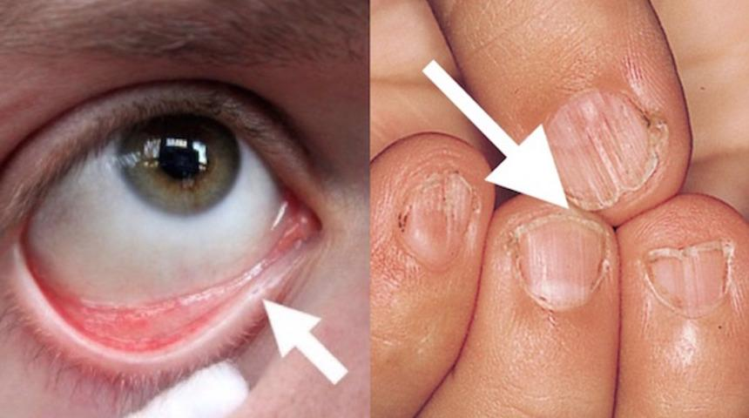
2 | Một nam 18 tuổi mắc bệnh huyết sắc tố từ nhỏ, đã truyền hồng cầu nhiều đợt mỗi năm. Gần đây người bệnh mệt tăng, bụng to nhẹ và giảm khả năng gắng sức. Khám thấy gan lách to, không phù; người bệnh không dùng thuốc bổ sắt. Ferritin huyết thanh 2.650 ng/mL, Hb 8,8 g/dL; MRI định lượng sắt gan trong ảnh cho thấy nồng độ sắt gan 5,9 mg/g mô khô. Chức năng thận hiện ổn định. Biến chứng do điều trị truyền máu kéo dài nào cần được xử trí đặc hiệu? | Quá tải sắt do truyền máu | Quá tải sắt; Tích lũy sắt thứ phát; Transfusional iron overload; Iron overload; qua tai sat do truyen mau | Huyết học – tan máu bẩm sinh và thải sắt | Truyền hồng cầu lặp lại đưa sắt vào cơ thể mà không có đường thải chủ động tương ứng; ferritin cao và định lượng sắt gan tăng hỗ trợ quá tải sắt. Tài liệu nêu các thuốc thải sắt như deferoxamine, deferasirox và deferiprone. | 8.7 | 20 | Xem Bảng xét nghiệm: Về đích 20, câu 2. | Ảnh MRI định lượng sắt gan; đọc kết quả trong ngữ cảnh truyền máu nhiều lần. | 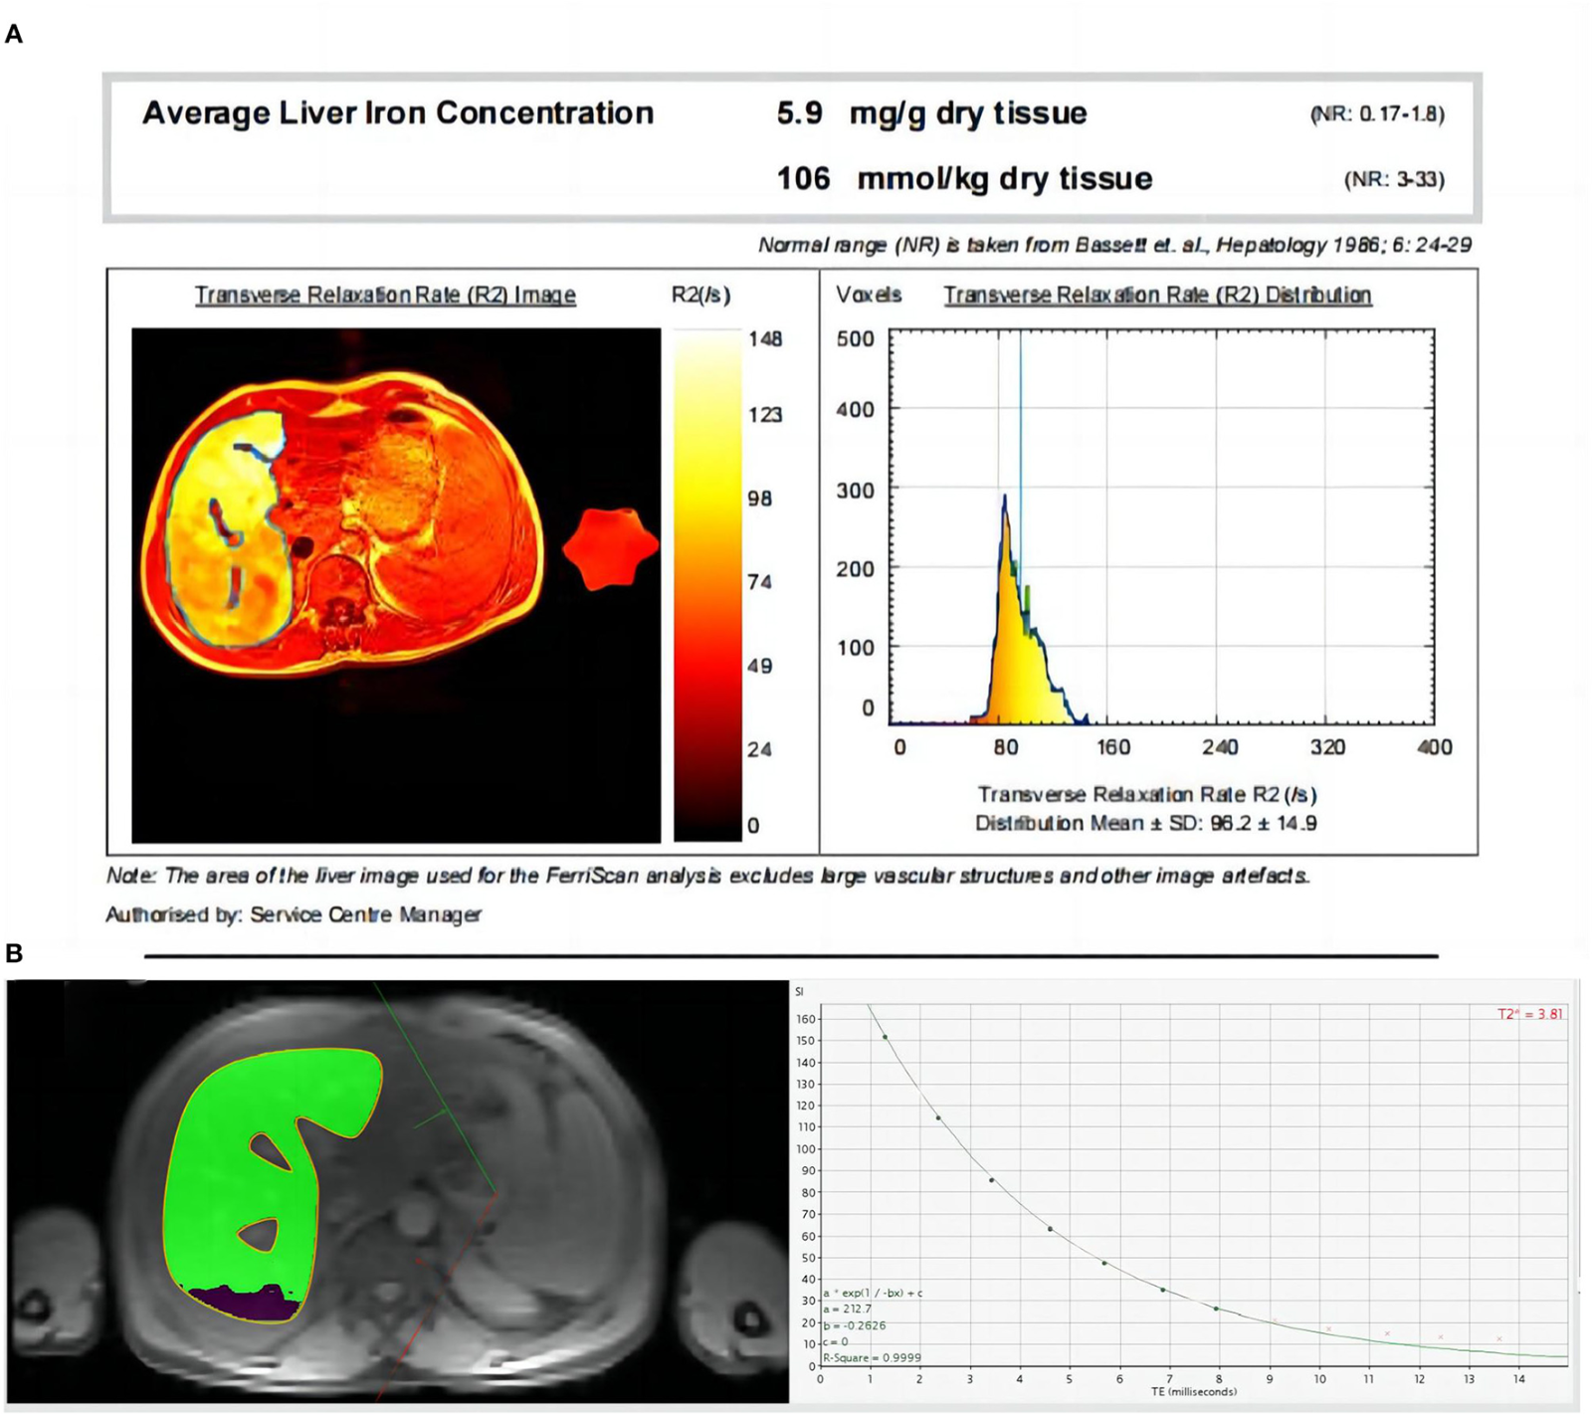
3 | Một nam 16 tuổi có nhiều đợt sưng đau khớp gối sau va chạm nhẹ và từng chảy máu kéo dài sau nhổ răng. Không có chấm xuất huyết lan tỏa. Công thức máu ghi nhận số lượng tiểu cầu 247 × 10⁹/L; PT bình thường, aPTT kéo dài rõ. Sau khi mẫu huyết tương được trộn 1:1 với huyết tương bình thường, aPTT hiệu chỉnh về gần khoảng tham chiếu. Hình kèm theo mô tả một phép định lượng hoạt tính yếu tố đông máu. Xét nghiệm đặc hiệu nào nên được dùng để xác định yếu tố thiếu hụt phù hợp nhất? | Định lượng hoạt tính yếu tố VIII | Hoạt tính yếu tố VIII; Xét nghiệm yếu tố VIII; Factor VIII activity assay; FVIII activity; dinh luong hoat tinh yeu to VIII | Huyết học – rối loạn đông máu bẩm sinh | aPTT kéo dài đơn độc và hiệu chỉnh khi trộn gợi ý thiếu yếu tố hơn là chất ức chế; hoạt tính yếu tố VIII xác định Hemophilia A, đồng thời cần phân biệt với thiếu yếu tố IX. | 8.8 | 20 | Xem Bảng xét nghiệm: Về đích 20, câu 3. | Sơ đồ xét nghiệm hoạt tính yếu tố VIII; không diễn giải thay cho dữ liệu xét nghiệm.
4 | Một nữ 34 tuổi làm việc văn phòng đến khám vì nhiều chấm đỏ nhỏ ở cẳng chân và bầm tím tự xuất hiện trong một tuần sau đợt viêm hô hấp nhẹ. Chị không sốt, không khó thở, không dùng heparin hoặc thuốc kháng vitamin K, không có bệnh gan và không chảy máu khớp. Mạch 84 lần/phút, huyết áp 116/72 mmHg; không gan lách to, không có biểu hiện nhiễm trùng nặng. Số lượng tiểu cầu là 18 × 10⁹/L, Hb 12,6 g/dL, PT 12,1 giây, aPTT 29,8 giây và fibrinogen 3,0 g/L. Ảnh cho thấy tổn thương dạng chấm xuất huyết. Cơ chế nào giải thích phù hợp nhất kiểu biểu hiện và xét nghiệm này? | Xuất huyết giảm tiểu cầu miễn dịch (ITP) | ITP; Ban xuất huyết giảm tiểu cầu miễn dịch; Immune thrombocytopenia; Immune thrombocytopenic purpura; xuat huyet giam tieu cau mien dich | Huyết học – rối loạn tiểu cầu | Giảm tiểu cầu nổi bật trong khi PT, aPTT và fibrinogen không kéo dài/giảm, không gợi kiểu tiêu thụ đông máu toàn thân. Tài liệu mô tả ITP là tình trạng phá hủy tiểu cầu qua cơ chế miễn dịch. | 8.7 | 20 | Xem Bảng xét nghiệm: Về đích 20, câu 4. | Ảnh chấm xuất huyết da; mô tả hình ảnh không phải kết luận chẩn đoán. | 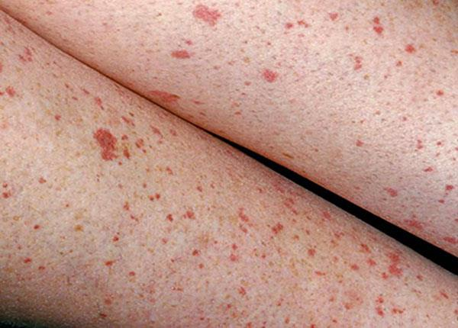
5 | Một nam 63 tuổi nằm viện vì huyết khối tĩnh mạch sâu đang được điều trị bằng heparin không phân đoạn truyền tĩnh mạch. Sau thủ thuật đặt catheter, vị trí chọc rỉ máu kéo dài; aPTT tăng rõ so với trước điều trị, tiểu cầu không giảm đáng kể và không có biểu hiện của đông máu nội mạch lan tỏa. Hình kèm theo là màn hình xét nghiệm đông máu tại điểm chăm sóc; bảng số liệu của ca ghi PT gần khoảng tham chiếu nhưng aPTT tăng. Trong phạm vi nhóm thuốc tác động lên đông cầm máu được học, chất nào đảo ngược tác dụng heparin không phân đoạn? | Protamin sulfat | Protamine sulfate; Protamin; Protamine; Thuốc trung hòa heparin; protamin sulfat | Dược lý – thuốc chống đông | Protamin tạo phức với heparin không phân đoạn và được dùng để trung hòa tác dụng của thuốc này. aPTT thường được dùng theo dõi heparin không phân đoạn; không suy ra rằng protamin đảo ngược mọi thuốc chống đông. | 8.6 | 20 | Xem Bảng xét nghiệm: Về đích 20, câu 5. | Ảnh máy xét nghiệm đông máu; các giá trị người bệnh được trình bày riêng trong bảng xét nghiệm. | 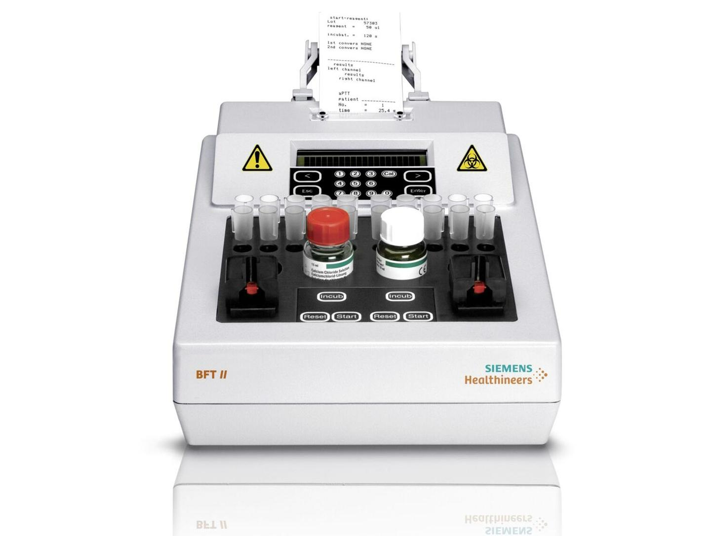
6 | Một nam 71 tuổi đang sử dụng thuốc kháng vitamin K vì rung nhĩ đến khám định kỳ. Ông không có chảy máu cấp, không bầm tím mới, không sốt và không dùng heparin. Xét nghiệm theo dõi cho thấy PT kéo dài và INR 5,4; số lượng tiểu cầu và fibrinogen vẫn trong giới hạn đối chiếu. Hình ảnh đi kèm cho thấy thiết bị đo INR cầm tay. Trong các xét nghiệm đông máu cơ bản, chỉ số nào được dùng chủ yếu để theo dõi hiệu quả của thuốc kháng vitamin K? | INR (tỷ số chuẩn hóa quốc tế) | International normalized ratio; INR; Tỷ số chuẩn hóa quốc tế; PT/INR; ty so chuan hoa quoc te | Huyết học – xét nghiệm đông máu và thuốc kháng vitamin K | Thuốc kháng vitamin K làm giảm hoạt tính các yếu tố phụ thuộc vitamin K; PT được biểu diễn chuẩn hóa dưới dạng INR để theo dõi điều trị. Kết quả cần được diễn giải theo chỉ định và khoảng điều trị cụ thể của người bệnh. | 8.4 | 20 | Xem Bảng xét nghiệm: Về đích 20, câu 6. | Thiết bị theo dõi INR tại điểm chăm sóc; con số trên ảnh là minh họa thiết bị, không phải kết quả của người bệnh. | 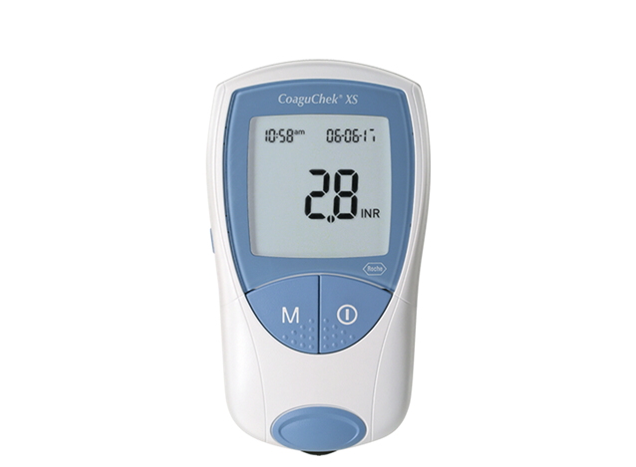
7 | Một người hiến máu có kết quả định nhóm trên thẻ gel: phản ứng với anti-A và anti-B đều âm tính; anti-D dương tính. Xét nghiệm được thực hiện theo quy trình định nhóm trước truyền, có chứng âm phù hợp và không thấy dấu hiệu ngưng kết ngoài dự kiến. Hình đi kèm là một thẻ định nhóm ABO/Rh có các giếng phản ứng; bảng xét nghiệm ghi rõ kết quả riêng của mẫu. Cách diễn giải nhóm máu nào phù hợp nhất? | Nhóm O RhD dương tính | O RhD+; O positive; O dương; O+; nhóm máu O dương tính; nhom O RhD duong tinh | Huyết học – hệ nhóm máu ABO và Rh | Không phản ứng với anti-A/anti-B phù hợp nhóm O; phản ứng anti-D phù hợp RhD dương tính. Kết luận phải dựa trên đúng mẫu và chứng kiểm soát, không suy rộng từ hình minh họa riêng. | 8.3 | 20 | Xem Bảng xét nghiệm: Về đích 20, câu 7. | Thẻ gel định nhóm ABO/Rh; diễn giải kết quả mẫu tại bảng xét nghiệm của ca.
8 | Một phụ nữ 52 tuổi đang truyền hồng cầu vì thiếu máu sau phẫu thuật. Khoảng 10 phút sau bắt đầu truyền, chị xuất hiện rét run, đau vùng thắt lưng, khó chịu đột ngột và nước tiểu chuyển đỏ nâu; huyết áp giảm so với ban đầu. Hình ảnh kèm theo mô tả sự tương tác giữa hồng cầu người cho và kháng thể huyết tương khi nhóm máu không tương hợp. Bảng xét nghiệm cho thấy LDH tăng nhanh, haptoglobin giảm sâu và bilirubin gián tiếp tăng. Cơ chế nào phù hợp nhất với tình huống? | Phản ứng tan máu cấp do bất tương hợp ABO | Tan máu cấp do truyền máu không tương hợp ABO; Acute hemolytic transfusion reaction; AHTR due to ABO incompatibility; phản ứng tan máu do bất tương hợp nhóm máu; phan ung tan mau cap do bat tuong hop ABO | Huyết học – phản ứng kháng nguyên kháng thể nhóm máu | Khởi phát trong lúc truyền cùng biểu hiện toàn thân và dấu ấn tan máu cấp gợi phản ứng miễn dịch do hồng cầu truyền không tương hợp; phải ngừng truyền và xử trí cấp cứu theo quy trình bệnh viện. | 8.9 | 20 | Xem Bảng xét nghiệm: Về đích 20, câu 8. | Sơ đồ cơ chế phản ứng giữa hồng cầu và kháng thể; dữ liệu lâm sàng và xét nghiệm trong ca mới là bằng chứng cần tổng hợp. | 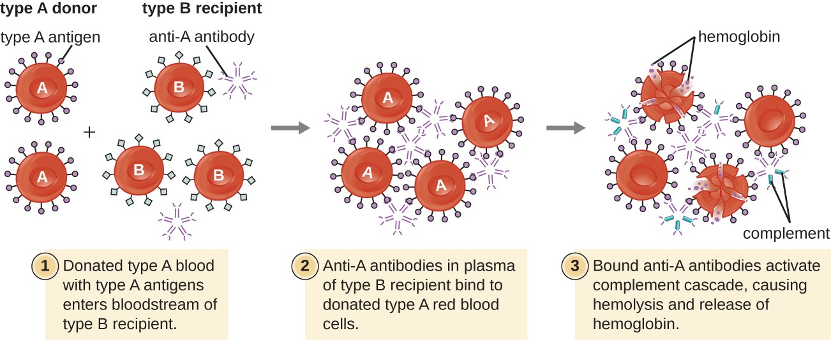

Về đích 30
STT | Câu hỏi/bệnh án | Đáp án chuẩn | Đáp án phụ | Chuyên khoa/chủ đề | Giải thích | Độ khó | Điểm | Bảng xét nghiệm / dữ kiện | Chú thích ảnh | URL / Ảnh đi kèm
1 | Một nam 21 tuổi học nghề cơ khí, sống cùng cha mẹ và được đưa đến cấp cứu vì đau, nóng và sưng nhanh khớp gối phải sau va chạm rất nhẹ khi xuống cầu thang. Trong bốn năm qua, người bệnh đã có nhiều đợt sưng đau khớp gối hoặc cổ chân không tương xứng với chấn thương; sau nhổ răng lúc 12 tuổi, máu rỉ kéo dài đến ngày hôm sau. Cậu ruột bên mẹ có tiền sử chảy máu tương tự, trong khi cha và anh trai khỏe mạnh. Người bệnh không dùng aspirin, thuốc chống đông hay thực phẩm bổ sung; không uống rượu và không hút thuốc. Nhiệt độ 37,1°C, mạch 104 lần/phút, huyết áp 116/72 mmHg, nhịp thở 18 lần/phút và SpO₂ 99% khí phòng. Gối phải tăng thể tích, hạn chế gấp duỗi do đau; không có ban xuất huyết chấm lan tỏa hoặc gan lách to. Hình ảnh X-quang khớp cho thấy biến đổi cấu trúc quanh khớp sau các đợt chảy máu tái diễn. PT của người bệnh trong khoảng tham chiếu, aPTT kéo dài rõ; số lượng tiểu cầu bình thường. Sau trộn huyết tương 1:1 với huyết tương bình thường, aPTT hiệu chỉnh; hoạt tính yếu tố VIII rất thấp còn yếu tố IX trong khoảng tham chiếu. Chức năng gan, thận ổn định và không có tiền sử sử dụng heparin. Kết hợp tiền sử, hình ảnh và bộ xét nghiệm, thiếu hụt nào giải thích trực tiếp nhất biểu hiện hiện tại? | Hemophilia A nặng do thiếu yếu tố VIII | Thiếu yếu tố VIII; Hemophilia A; Hemophilia A nặng; Severe factor VIII deficiency; Hemophilia A (factor VIII deficiency); hemophilia A nang do thieu yeu to VIII | Huyết học – rối loạn đông máu bẩm sinh | Chảy máu khớp tái diễn, tiền sử gia đình theo nhánh mẹ, PT bình thường, aPTT kéo dài đơn độc và hoạt tính yếu tố VIII rất thấp phù hợp Hemophilia A. Hiệu chỉnh khi trộn hỗ trợ thiếu yếu tố thay vì chất ức chế; yếu tố IX bảo tồn giúp phân biệt Hemophilia B. | 9.6 | 30 | Xem Bảng xét nghiệm: Về đích 30, câu 1. | X-quang khớp gối trong trường hợp tổn thương khớp mạn; không có chú thích chẩn đoán trên ảnh.
2 | Một nữ 58 tuổi sống cùng gia đình, được chuyển đến hồi sức vì lú lẫn và tụt huyết áp sau ba ngày sốt, ho đàm và ăn uống kém. Bà có đái tháo đường type 2 điều trị bằng thuốc uống, không có tiền sử rối loạn đông máu, bệnh gan hoặc ung thư đã biết; trước nhập viện không dùng thuốc chống đông. Người nhà ghi nhận lượng nước tiểu giảm trong 12 giờ. Khám: nhiệt độ 39,2°C, mạch 128 lần/phút, huyết áp 78/46 mmHg, nhịp thở 30 lần/phút, SpO₂ 89% khí phòng; đầu chi lạnh, thời gian làm đầy mao mạch kéo dài, có ran ẩm đáy phổi. Xuất hiện các mảng xuất huyết rải rác ở bàn tay và thân mình, chân răng rỉ máu tại vị trí vệ sinh. Không có chấn thương gần đây. Hình ảnh da cho thấy các mảng ban xuất huyết với chấm xuất huyết nhỏ. Bảng xét nghiệm ghi số lượng tiểu cầu giảm nhanh, PT và aPTT đều kéo dài, fibrinogen giảm, D-dimer tăng mạnh; lactate tăng cùng bằng chứng nhiễm trùng. Phết máu không cho thấy hình ảnh đủ để khẳng định một bệnh lý huyết học nguyên phát. Cơ chế bệnh sinh nào liên kết được đồng thời tình trạng nặng toàn thân, tiêu thụ yếu tố đông máu, giảm tiểu cầu và xu hướng chảy máu? | Đông máu nội mạch lan tỏa (DIC) | DIC; Disseminated intravascular coagulation; Đông máu nội mạch lan tỏa; Hội chứng DIC; dong mau noi mach lan toa | Huyết học – rối loạn đông cầm máu mắc phải | DIC có thể khởi phát trong nhiễm trùng nặng, gây hoạt hóa đông máu toàn thân, tiêu thụ tiểu cầu và yếu tố đông máu đồng thời tăng tạo sản phẩm thoái giáng fibrin. PT/aPTT kéo dài, fibrinogen giảm và D-dimer tăng trong bối cảnh nhiễm trùng hỗ trợ cơ chế này; ảnh da là dữ kiện lâm sàng bổ sung. | 9.7 | 30 | Xem Bảng xét nghiệm: Về đích 30, câu 2. | Ảnh biểu hiện ban xuất huyết ở người bệnh nặng; mô tả khách quan, không kèm nhãn chẩn đoán.
3 | Một nam 46 tuổi được truyền hồng cầu lắng trong bệnh viện vì thiếu máu có triệu chứng sau phẫu thuật tiêu hóa. Trước truyền, người bệnh tỉnh, mạch 92 lần/phút, huyết áp 124/76 mmHg, nhiệt độ 36,8°C và nước tiểu vàng nhạt. Bệnh án ghi không có tiền sử phản ứng truyền máu trước đó, không mắc bệnh thận mạn và không dùng thuốc chống đông. Khoảng 8–12 phút sau khi bắt đầu túi máu, người bệnh đột ngột rét run, sốt, đau lưng, buồn nôn và khó thở; huyết áp tụt còn 86/52 mmHg. Nhân viên ghi nhận nước tiểu trong túi dẫn lưu chuyển sẫm màu. Khi được đánh giá ngay, không thấy mày đay hay phù mặt nổi bật. Hình kèm theo minh họa cơ chế hồng cầu mang kháng nguyên tiếp xúc với kháng thể tương ứng trong huyết tương người nhận. Bảng số liệu cho thấy Hb giảm so với mẫu trước truyền, LDH tăng, bilirubin gián tiếp tăng, haptoglobin thấp và xét nghiệm antiglobulin trực tiếp dương tính; mẫu kiểm tra trước truyền được gửi lại cùng đơn vị máu để xác minh. Không có dữ kiện về tan máu trước khi truyền. Khi gắn hình ảnh với thời điểm khởi phát và dữ liệu sinh hóa, cơ chế nào phù hợp nhất? | Phản ứng tan máu cấp do bất tương hợp ABO | Phản ứng tan máu cấp; Acute hemolytic transfusion reaction; Tan máu cấp do truyền máu bất tương hợp ABO; ABO-incompatible acute hemolytic reaction; phan ung tan mau cap do bat tuong hop ABO | Huyết học – truyền máu và phản ứng kháng nguyên kháng thể | Triệu chứng xuất hiện trong vài phút truyền cùng tụt huyết áp, hemoglobin niệu, chỉ dấu tan máu và DAT dương tính phù hợp phản ứng tan máu miễn dịch cấp. Việc đầu tiên khi nghi phản ứng là ngừng truyền, duy trì đường truyền bằng dung dịch phù hợp theo quy trình, đánh giá người bệnh và báo ngân hàng máu; không truyền lại đơn vị đang nghi ngờ. | 9.8 | 30 | Xem Bảng xét nghiệm: Về đích 30, câu 3. | Sơ đồ minh họa tương tác hồng cầu–kháng thể khi truyền không tương hợp; dữ liệu ca bệnh dùng để xác định phản ứng xảy ra.
4 | Một nam 19 tuổi mắc bệnh huyết sắc tố từ nhỏ, theo dõi tại phòng khám huyết học và nhận truyền hồng cầu định kỳ từ thời thơ ấu. Người bệnh sống với gia đình, đi học không đều vì mệt và gần đây giảm khả năng gắng sức khi đi bộ lên dốc. Bố mẹ cho biết lịch truyền những năm gần đây tương đối đều; không có chảy máu tiêu hóa, tiểu máu hoặc chấn thương mới. Thuốc đang dùng gồm acid folic theo đơn; người bệnh khai dùng thuốc thải sắt không đều do khó chịu đường tiêu hóa. Khám ghi mạch 104 lần/phút, huyết áp 108/66 mmHg, nhịp thở 20 lần/phút, gan lách to vừa và không có phù ngoại biên. Bảng xét nghiệm cho thấy Hb 8,4 g/dL, ferritin 3.100 ng/mL; định lượng sắt gan tăng và MRI tim T2* cho thấy thời gian T2* giảm còn 8 ms. Men gan tăng nhẹ, chức năng thận còn bảo tồn, không có sốt hoặc dấu hiệu nhiễm trùng. Hình MRI đi kèm cung cấp dữ liệu định lượng về lắng đọng sắt trong cơ quan. Bệnh sử truyền máu kéo dài và hình ảnh tổn thương cơ quan giúp ưu tiên biến chứng nào, đồng thời định hướng can thiệp chuyên biệt? | Quá tải sắt thứ phát do truyền máu, cần điều trị thải sắt | Quá tải sắt do truyền máu; Tích lũy sắt thứ phát; Transfusional iron overload; Secondary iron overload; điều trị chelation; qua tai sat thu phat do truyen mau | Huyết học – tan máu bẩm sinh và biến chứng truyền máu | Mỗi đơn vị hồng cầu đưa thêm sắt; truyền máu kéo dài cùng ferritin và sắt gan tăng, T2* tim ngắn gợi quá tải sắt có nguy cơ gây tổn thương cơ quan. Tài liệu học nêu deferoxamine, deferasirox và deferiprone là các thuốc thải sắt; lựa chọn và theo dõi phụ thuộc bối cảnh chuyên khoa. | 9.5 | 30 | Xem Bảng xét nghiệm: Về đích 30, câu 4. | Ảnh MRI gan theo chuỗi xung; hình ảnh không có chú thích chẩn đoán riêng cho người bệnh. | 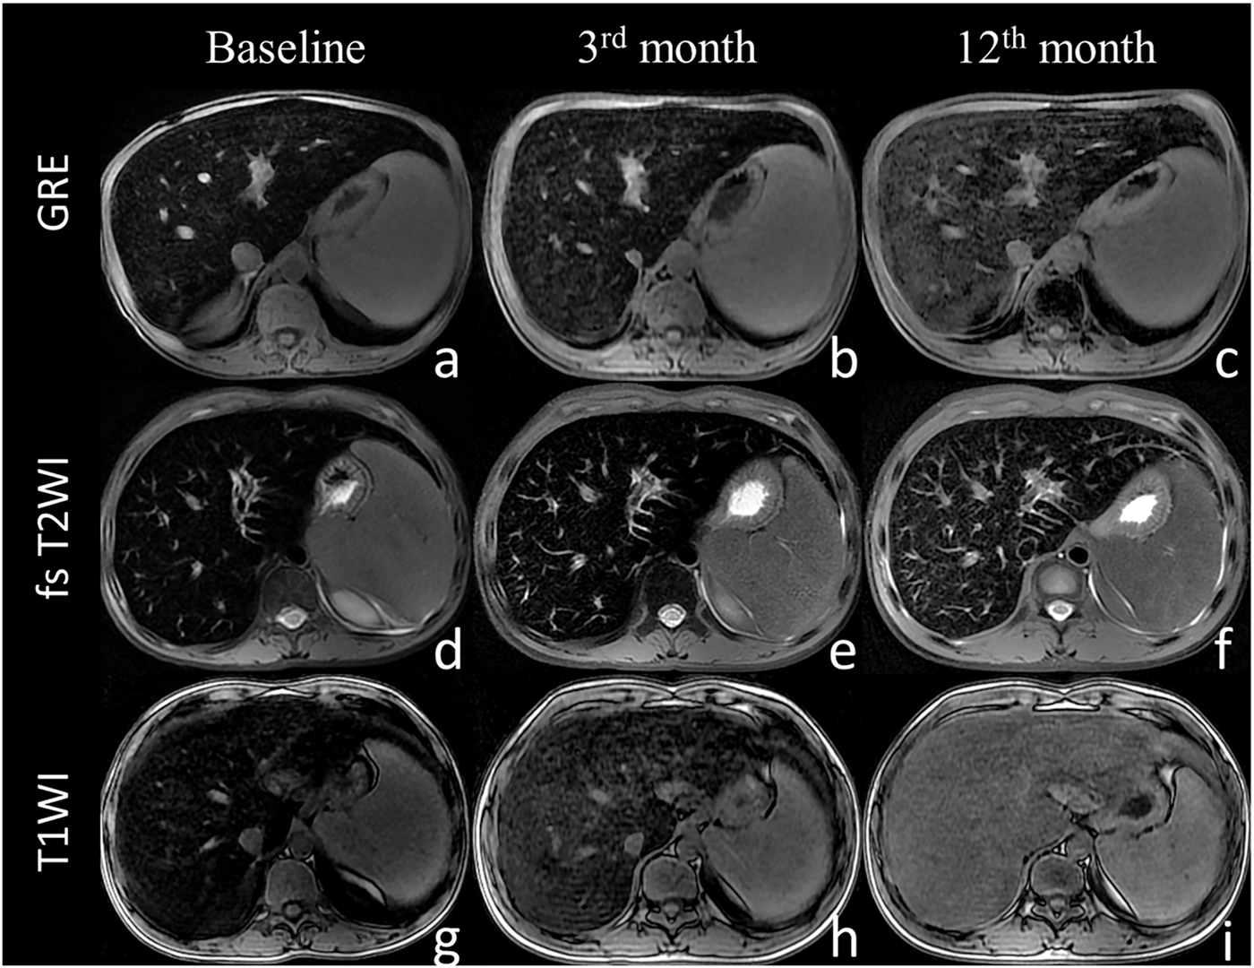
5 | Một trẻ trai đủ tháng, 36 giờ tuổi, được đánh giá lại vì vàng da tăng nhanh và bú kém. Mẹ 27 tuổi, nhóm máu O RhD âm tính; hồ sơ thai kỳ ghi nhận đã từng mang thai trước đó nhưng không rõ có được dự phòng miễn dịch đầy đủ hay không. Trẻ sinh thường, cân nặng lúc sinh 3.250 g, chưa được truyền máu; không có sốt, khó thở hay dấu hiệu chấn thương khi sinh. Khi khám, trẻ tỉnh nhưng bú ngắt quãng, da và củng mạc vàng, nhiệt độ 36,9°C, nhịp tim 154 lần/phút, nhịp thở 46 lần/phút, tưới máu ngoại vi còn tốt. Trẻ không có dị tật rõ, gan lách không lớn đáng kể. Nhóm máu trẻ RhD dương tính, xét nghiệm antiglobulin trực tiếp dương tính, Hb 10,2 g/dL và hồng cầu lưới tăng; bilirubin toàn phần là 300 µmol/L tại 36 giờ tuổi, cần đánh giá theo giờ tuổi và tuổi thai. Hình ảnh đi kèm cho thấy vùng da của trẻ có sắc vàng nhưng không chứa thông tin chẩn đoán. Kết hợp bất tương hợp kháng nguyên, bằng chứng gắn kháng thể trên hồng cầu và tan máu, cơ chế nào giải thích tốt nhất tình trạng của trẻ? | Bệnh tan máu ở trẻ sơ sinh do bất đồng RhD | Tan máu sơ sinh do bất đồng Rh; RhD hemolytic disease of the newborn; HDFN do RhD; Bất đồng Rh mẹ con; benh tan mau o tre so sinh do bat dong RhD | Huyết học – hệ Rh và phản ứng kháng nguyên kháng thể | Mẹ RhD âm tính và trẻ RhD dương tính, DAT dương tính, thiếu máu cùng tăng bilirubin/reticulocyte phù hợp tan máu miễn dịch sơ sinh. Mức bilirubin phải được đánh giá theo giờ tuổi và các yếu tố nguy cơ; không dùng một ngưỡng cố định cho mọi trẻ. | 9.5 | 30 | Xem Bảng xét nghiệm: Về đích 30, câu 5. | Ảnh lâm sàng vàng da sơ sinh; hình ảnh không thay thế đánh giá bilirubin theo giờ tuổi. | 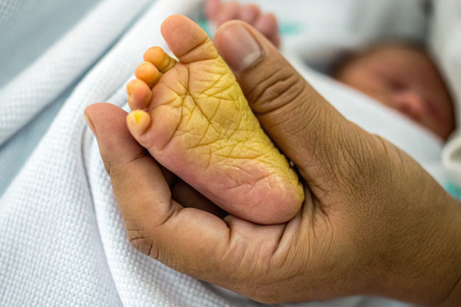
6 | Một nam 74 tuổi nghỉ hưu, sống cùng vợ, đang dùng thuốc kháng vitamin K vì van tim cơ học. Ông đến cấp cứu vì chảy máu lợi khó cầm và đi ngoài phân đen hai lần trong ngày; trước đó vài ngày ăn uống kém do nhiễm siêu vi, đồng thời tự dùng thêm thuốc theo toa cũ mà chưa báo bác sĩ. Ông không có tiền sử giảm tiểu cầu, bệnh gan hoặc bệnh thận nặng; không uống rượu thường xuyên. Khi vào viện, mạch 112 lần/phút, huyết áp 98/62 mmHg, nhịp thở 22 lần/phút, nhiệt độ 37,0°C. Da nhợt, đầu chi còn ấm, không có gan lách to; phân đen được xác nhận qua thăm khám. Hình ảnh kèm theo là thiết bị theo dõi PT/INR tại điểm chăm sóc. Bảng xét nghiệm ghi Hb giảm, PT kéo dài 44 giây, INR 5,4, tiểu cầu 225 × 10⁹/L và fibrinogen 2,7 g/L. Không có dữ kiện gợi DIC và không dùng heparin. Cơ chế dược lý nào giải thích tốt nhất PT/INR tăng và xu hướng chảy máu ở người bệnh này? Ông từng có INR ổn định ở các lần tái khám trước, không được kê kháng sinh mới và chưa từng mắc bệnh chảy máu di truyền. Người nhà mang theo vỏ thuốc đang sử dụng; không ghi nhận uống nhầm nhiều viên trong ngày. | Ức chế chu trình vitamin K làm giảm hoạt tính các yếu tố II, VII, IX và X | Ức chế các yếu tố phụ thuộc vitamin K; Giảm yếu tố II VII IX X; Vitamin K antagonist effect; VKA inhibits factors II, VII, IX, X; ức chế yếu tố II VII IX X | Dược lý – thuốc kháng vitamin K và xét nghiệm đông máu | Thuốc kháng vitamin K làm giảm hoạt tính các yếu tố đông máu phụ thuộc vitamin K (II, VII, IX, X); PT/INR phản ánh hiệu ứng này. Xuất huyết, PT/INR cao và tiểu cầu/fibrinogen không giảm rõ giúp phân biệt với DIC; xử trí chảy máu nặng cần theo quy trình cấp cứu và đánh giá chuyên khoa. | 9.5 | 30 | Xem Bảng xét nghiệm: Về đích 30, câu 6. | Thiết bị đo INR cầm tay; trị số xét nghiệm của ca được nêu trong bảng riêng. | 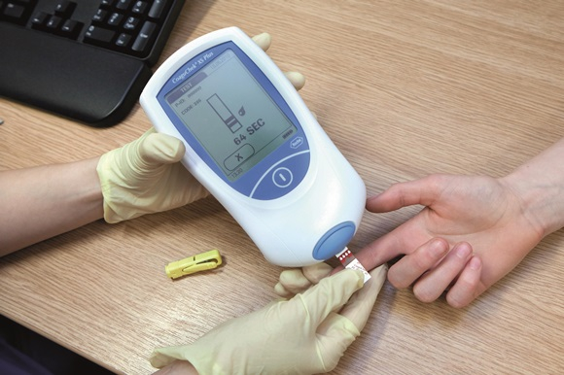
7 | Một nữ 42 tuổi, giáo viên tiểu học, vào viện vì xuất hiện nhiều chấm đỏ ở hai cẳng chân, bầm tím tự phát và chảy máu lợi khi đánh răng trong bốn ngày. Chị vừa hồi phục sau viêm đường hô hấp trên, không dùng heparin, quinine hoặc thuốc kháng vitamin K; trước đây không có bệnh gan, ung thư hay rối loạn đông máu được chẩn đoán. Gia đình không có tiền sử xuất huyết di truyền. Nhiệt độ 36,8°C, mạch 88 lần/phút, huyết áp 118/74 mmHg, nhịp thở 16 lần/phút. Khám thấy chấm xuất huyết rải rác và vài vết bầm, nhưng không sốt, không tụt huyết áp, không lách to hoặc rỉ máu tại nhiều vị trí đặt catheter. Bảng xét nghiệm cho thấy số lượng tiểu cầu 12 × 10⁹/L; Hb 12,0 g/dL, PT 12,0 giây, aPTT 30 giây, fibrinogen 3,0 g/L và D-dimer 0,4 mg/L FEU. Phết máu ngoại vi không có mảnh vỡ hồng cầu nổi bật. Hình ảnh cho thấy tổn thương dạng chấm xuất huyết da. Cơ chế nào giải thích hợp lý nhất, đồng thời phân biệt tình trạng này với một hội chứng tiêu thụ đông máu toàn thân? | Xuất huyết giảm tiểu cầu miễn dịch (ITP) | ITP; Immune thrombocytopenia; Immune thrombocytopenic purpura; Xuất huyết giảm tiểu cầu miễn dịch; xuat huyet giam tieu cau mien dich | Huyết học – rối loạn tiểu cầu | Giảm tiểu cầu nặng đơn độc với PT/aPTT và fibrinogen còn trong khoảng tham chiếu, D-dimer không tăng và không có bệnh cảnh nặng phù hợp ITP hơn DIC. Dữ kiện sau nhiễm siêu vi có thể liên quan nhưng không tự nó đủ để chẩn đoán. | 9.4 | 30 | Xem Bảng xét nghiệm: Về đích 30, câu 7. | Ảnh chấm xuất huyết trên cẳng tay; mô tả trung tính về biểu hiện da. | 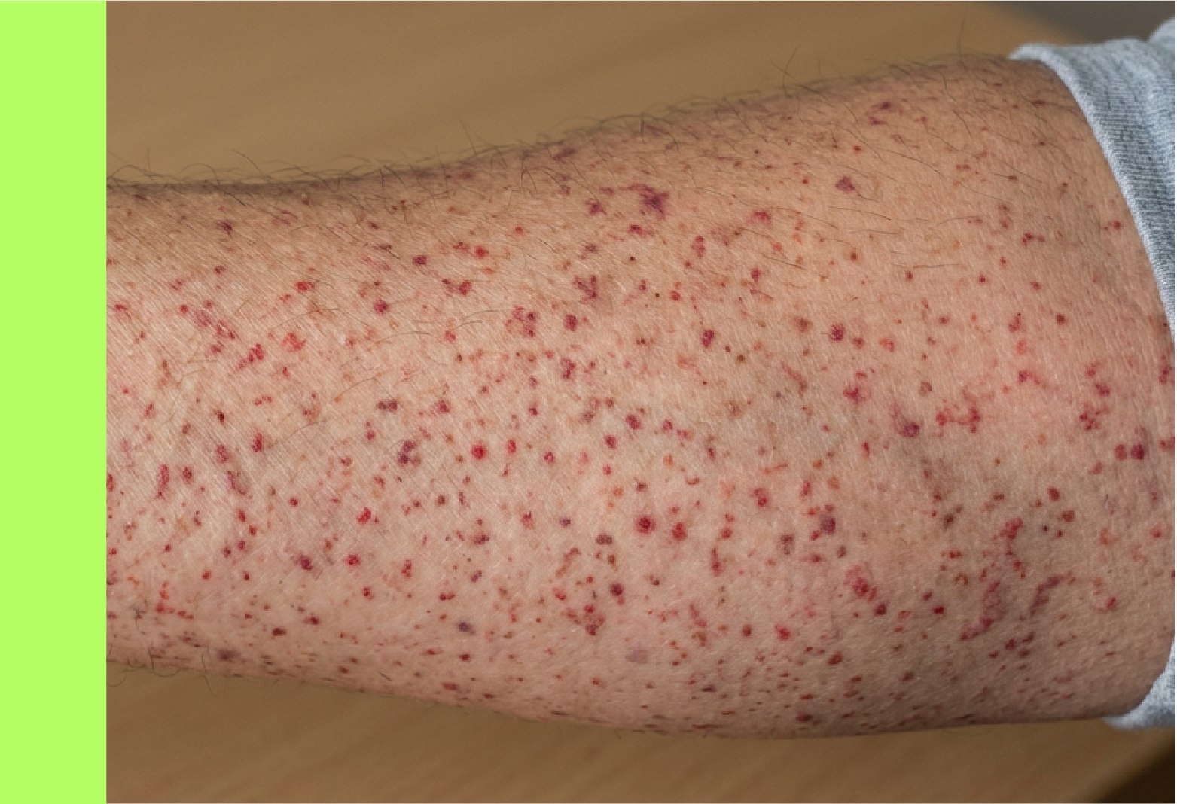
8 | Một nữ 23 tuổi làm việc trong phòng thí nghiệm, được đánh giá vì rong kinh từ tuổi thiếu niên, chảy máu cam tái diễn và máu rỉ kéo dài sau nhổ răng. Chị không có tiền sử sưng khớp, không dùng aspirin hoặc thuốc chống đông, không có bệnh gan và chưa từng truyền máu. Mẹ chị cũng có kinh nguyệt nhiều và dễ chảy máu lợi nhưng chưa được đánh giá chuyên khoa. Khi khám, mạch 82 lần/phút, huyết áp 112/70 mmHg, không sốt, không có gan lách to và không thấy chấm xuất huyết lan tỏa. Số lượng tiểu cầu bình thường, PT bình thường, aPTT hơi kéo dài; định lượng kháng nguyên yếu tố von Willebrand và hoạt tính phụ thuộc tiểu cầu đều giảm, hoạt tính yếu tố VIII giảm nhẹ. Hình kèm theo là sơ đồ xét nghiệm trộn huyết tương, trong đó thời gian đông máu trở về gần khoảng tham chiếu sau trộn với huyết tương bình thường. Dữ kiện này ủng hộ thiếu một protein liên quan kết dính tiểu cầu và ổn định yếu tố VIII hơn là một chất ức chế tuần hoàn. Chẩn đoán nào phù hợp nhất để giải thích biểu hiện niêm mạc, tiền sử gia đình và bộ xét nghiệm? | Bệnh von Willebrand | Von Willebrand disease; VWD; Bệnh lý von Willebrand; Thiếu yếu tố von Willebrand; benh von Willebrand | Huyết học – cầm máu ban đầu và rối loạn di truyền | vWF góp phần trung gian bám dính tiểu cầu vào collagen và mang/bảo vệ yếu tố VIII trong huyết tương. Xuất huyết niêm mạc, tiền sử gia đình, tiểu cầu/PT bình thường, vWF giảm và hiệu chỉnh trên phép trộn phù hợp bệnh von Willebrand; cần phân biệt các thể bệnh bằng chuyên xét nghiệm. | 9.3 | 30 | Xem Bảng xét nghiệm: Về đích 30, câu 8. | Sơ đồ phép thử trộn huyết tương dùng trong khảo sát aPTT kéo dài; dữ liệu của tình huống nằm ở bảng riêng. | 